1_电阻 电容 并联,电抗计算
电阻并联（使用同一单位）
R1 | R2 | Rz 结果
1.82 | 2.8 | 1.103030303

反并联（使用同一单位）
Rz | R1 | R2
0.3 | 0.33 | 3.3

电容串联（使用同一单位）
C1 | C2 | Cz 结果
470 | 2200 | 387.2659176

反并联（使用同一单位）
C1 | C2 | Cz 结果
38 | 39 | 1482

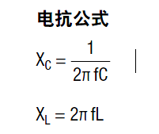
容抗计算(电容单位为uF)
C1 | 频率(HZ) | Xc
1 | 50 | 3183.0988618

感抗计算 | (电感单位为uH)
L | 频率 | Xl
100 | 10000 | 6.2831853072

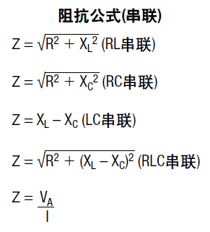
RL串联(电感单位为uH)
R: | L: | 频率: | Z:
100 | 100 | 2000 | 100.00789537
RC串联(电容单位为uF)
R: | C: | 频率: | Z:
100 | 100 | 50 | 104.94385087
LC串联(电感单位为Uh,电容单位为uF)
C: | L: | 频率: | Z: | XL: | XC
100 | 100 | 100 | -15.852662456 | 0.062831853072 | 15.915494309

RLC串联(电感单位为Uh,电容单位为uF)
R: | L: | C: | 频率: | Z: | XL: | XC:
100 | 100 | 100 | 100000 | 118.09251464 | 62.831853072 | 0.015915494309

3_电容RC充电计算器
 |  | 参数输入
 |  | 标准单位，不可输入
 |  | 单位选择
 |  | 输出结果
参数 | 数值 | 单位 | 》》换算 | 标准单位
初始电压V1 | 10 | V | 10 | V |  |  | mV | 0.001 | τ | t | E | V1 | Uc=E+（V1-E）*[1-e(-t/τ)]
电阻阻值R | 1 | kΩ | 1.000 | Ω |  |  | V | 1 | 0 | 0 | 5 | 10 | 5
电容容值C | 1 | nF | 1.000E+00 | F |  |  | kV | 1000 | 0.25 | 0.00000025 | 5 | 10 | 6.1059960846
充电时间t | 1 | mS | 1 | S |  |  |  |  | 0.5 | 0.0000005 | 5 | 10 | 6.9673467014
电容上的初始电压E | 5 | V | 5 | V |  |  | mΩ | 0.001 | 0.75 | 0.00000075 | 5 | 10 | 7.6381672363
 |  |  |  |  |  |  | Ω | 1 | 1 | 0.000001 | 5 | 10 | 8.1606027941
 |  |  |  |  |  |  | kΩ | 1000 | 1.25 | 0.00000125 | 5 | 10 | 8.5674760157
 |  |  |  |  |  |  | kkΩ | 1000000 | 1.5 | 0.0000015 | 5 | 10 | 8.8843491993
输出参数 | 输出结果 | 单位 |  |  |  |  |  |  | 1.75 | 0.00000175 | 5 | 10 | 9.1311302827
时间常数τ | 1.000000000 | uS |  |  |  |  | pF | 1E-12 | 2 | 0.000002 | 5 | 10 | 9.3233235838
充电电压Uc | 10.000 | V |  |  |  |  | nF | 0.000000001 | 2.25 | 0.00000225 | 5 | 10 | 9.4730038772
 |  |  |  |  |  |  | uF | 0.000001 | 2.5 | 0.0000025 | 5 | 10 | 9.5895750069
 |  |  |  |  |  |  | F | 1 | 2.75 | 0.00000275 | 5 | 10 | 9.680360694
RC充电曲线(V/RC)
 |  |  |  |  |  |  |  |  | 3 | 0.000003 | 5 | 10 | 9.7510646582
 |  |  |  |  | 相关参考 |  | mS | 0.001 | 3.25 | 0.00000325 | 5 | 10 | 9.8061289608
 |  |  |  |  |  |  | S | 1 | 3.5 | 0.0000035 | 5 | 10 | 9.8490130829
 |  |  |  |  | 电容单位换算 | 1F=10^6uF=10^9nF=10^12pF |  |  | 3.75 | 0.00000375 | 5 | 10 | 9.8824112707
 |  |  |  |  | 电阻单位换算 | 1MΩ=10^3kΩ=10^6Ω=10^9mΩ | uS | 1000000 | 4 | 0.000004 | 5 | 10 | 9.9084218056
 |  |  |  |  |  |  | mS | 1000 | 4.25 | 0.00000425 | 5 | 10 | 9.9286788305
 |  |  |  |  |  |  | S | 1 | 4.5 | 0.0000045 | 5 | 10 | 9.9444550173
 |  |  |  |  | 时间常数τ = RC | 其中电阻单位为Ω，电容单位为μF |  |  | 4.75 | 0.00000475 | 5 | 10 | 9.956741524
 |  |  |  |  | 充电电压Uc=V1*[1-e(-t/τ)] | 其中t单位为s， |  |  | 5 | 0.000005 | 5 | 10 | 9.966310265
 |  |  |  |  | 充电电压Uc=E+（V1-E）*[1-e(-t/τ)] |  |  |  | 5.25 | 0.00000525 | 5 | 10 | 9.973762408
 |  |  |  |  | e是一个自然常数，e=2.71828 |  |  |  | 5.5 | 0.0000055 | 5 | 10 | 9.9795661428
 |  |  |  |  |  |  |  |  | 5.75 | 0.00000575 | 5 | 10 | 9.984086096
 |  |  |  |  | 当E=0V，t = RC | Uc= 0.63V1 |  |  | 6 | 0.000006 | 5 | 10 | 9.9876062391
 |  |  |  |  | 当E=0V，t = 2RC | Uc= 0.86V1 |  |  | 6.25 | 0.00000625 | 5 | 10 | 9.9903477293
 |  |  |  |  | 当E=0V，t = 3RC | Uc= 0.95V1 |  |  | 6.5 | 0.0000065 | 5 | 10 | 9.992482804
 |  |  |  |  | 当E=0V，t = 4RC | Uc= 0.98V1 |  |  | 6.75 | 0.00000675 | 5 | 10 | 9.9941456019
 |  |  |  |  | 当E=0V，t = 5RC | Uc= 0.99V1 |  |  | 7 | 0.000007 | 5 | 10 | 9.9954405902

4_电容RC放电计算器
参数 | 数值 | 单位 | 》》换算 | 标准单位
初始电压V | 5 | V | 5 | V |  |  | mV | 0.001 | τ | t | V1 | Uc=E+（V1-E）*[1-e(-t/τ)]
电阻阻值R | 1 | kkΩ | 1.000 | Ω |  |  | V | 1 | 0 | 0 | 5 | 5
电容容值C | 1 | uF | 1.000E+00 | F |  |  | kV | 1000 | 0.25 | 0.25 | 5 | 3.8940039154
放电时间t | 1 | mS | 1 | S |  |  |  |  | 0.5 | 0.5 | 5 | 3.0326532986
 |  |  |  |  |  |  | mΩ | 0.001 | 0.75 | 0.75 | 5 | 2.3618327637
 |  |  |  |  |  |  | Ω | 1 | 1 | 1 | 5 | 1.8393972059
 |  |  |  |  |  |  | kΩ | 1000 | 1.25 | 1.25 | 5 | 1.4325239843
 |  |  |  |  |  |  | kkΩ | 1000000 | 1.5 | 1.5 | 5 | 1.1156508007
输出参数 | 输出结果 | 单位 |  |  |  |  |  |  | 1.75 | 1.75 | 5 | 0.86886971725
时间常数τ | 1000.000000000 | mS |  |  |  |  | pF | 1E-12 | 2 | 2 | 5 | 0.67667641618
放电电压Uc | 4.995 | V |  |  |  |  | nF | 0.000000001 | 2.25 | 2.25 | 5 | 0.52699612281
 |  |  |  |  |  |  | uF | 0.000001 | 2.5 | 2.5 | 5 | 0.41042499312
 |  |  |  |  |  |  | F | 1 | 2.75 | 2.75 | 5 | 0.31963930603
RC放电曲线(V/RC)
 |  |  |  |  |  |  |  |  | 3 | 3 | 5 | 0.24893534184
 |  |  |  |  | 相关参考 |  | mS | 0.001 | 3.25 | 3.25 | 5 | 0.19387103916
 |  |  |  |  |  |  | S | 1 | 3.5 | 3.5 | 5 | 0.15098691711
 |  |  |  |  | 电容单位换算 | 1F=10^6uF=10^9nF=10^12pF |  |  | 3.75 | 3.75 | 5 | 0.11758872928
 |  |  |  |  | 电阻单位换算 | 1MΩ=10^3kΩ=10^6Ω=10^9mΩ | uS | 1000000 | 4 | 4 | 5 | 0.091578194444
 |  |  |  |  |  |  | mS | 1000 | 4.25 | 4.25 | 5 | 0.071321169545
 |  |  |  |  |  |  | S | 1 | 4.5 | 4.5 | 5 | 0.055544982691
 |  |  |  |  | 时间常数τ = RC | 其中电阻单位为Ω，电容单位为μF |  |  | 4.75 | 4.75 | 5 | 0.043258476016
 |  |  |  |  | 充电电压Uc=V*e(-t/τ) | 其中t单位为s， |  |  | 5 | 5 | 5 | 0.033689734995
 |  |  |  |  |  |  |  |  | 5.25 | 5.25 | 5 | 0.026237591996
 |  |  |  |  | e是一个自然常数，e=2.71828 |  |  |  | 5.5 | 5.5 | 5 | 0.020433857192
 |  |  |  |  |  |  |  |  | 5.75 | 5.75 | 5 | 0.015913903983
 |  |  |  |  | t = RC | Uc= 0.37V |  |  | 6 | 6 | 5 | 0.012393760883
 |  |  |  |  | t = 2RC | Uc= 0.14V |  |  | 6.25 | 6.25 | 5 | 0.0096522706811
 |  |  |  |  | t = 3RC | Uc= 0.05V |  |  | 6.5 | 6.5 | 5 | 0.0075171959649
 |  |  |  |  | t = 4RC | Uc= 0.02V |  |  | 6.75 | 6.75 | 5 | 0.005854398104
 |  |  |  |  | t = 5RC | Uc= 0.01V |  |  | 7 | 7 | 5 | 0.0045594098278

 |  |  |  |  | 电容电荷量Q计算
 |  |  |  |  | Q=It（其中I是电流，单位A ，t是时间，单位s)
 |  |  |  |  | Q=CU (其中C指电容，单位F，U指电压，单位V)

5_电阻噪声计算
Noise Voltage Density vs. Resistance
Calculated noise for a specific resistance:
 |  | Temperature | Temperature | Temperature
Resistance |  | 25 | 125 | -55
Enter Value |  | Noise | Noise | Noise
10000 |  | 1.283E-08 | 1.482E-08 | 1.097E-08

Data table for graph:
 |  | Temperature | Temperature | Temperature
 |  | 25 | 125 | -55
Resistance |  | Noise | Noise | Noise
10 | 10 | 4.056E-10 | 4.687E-10 | 3.469E-10
100 | 100 | 1.283E-09 | 1.482E-09 | 1.097E-09
1000 | 1k | 4.056E-09 | 4.687E-09 | 3.469E-09
10000 | 10k | 1.283E-08 | 1.482E-08 | 1.097E-08
100000 | 100k | 4.056E-08 | 4.687E-08 | 3.469E-08
1.00E+06 | 1M | 1.283E-07 | 1.482E-07 | 1.097E-07
1.00E+07 | 10M | 4.056E-07 | 4.687E-07 | 3.469E-07

7_压敏电阻选型
压敏电阻选型计算表 |  |  |  |  |  |  |  |  |  |  | UR确定曲线
surge保护需求 |  |  |  |  |  |  |  |  |  |  | MOV伏安特性选段 |  | surge loadline
文档中黄色数据为需求，蓝色为MOV规格值，绿色为公式计算值。 |  |  |  |  |  |  |  |  |  |  | X轴/A | Y轴/V | X轴/A | Y轴/V
1、最大工作电压： | 220 |  |  | VAC | 有效值 |  |  |  |  |  | 1 | 700 | 0 | 2000
 |  |  |  | VDC |  |  |  |  |  |  | 10 | 740 | 1000 | 0
2、压敏电阻安装位置： | L-N |  |  |  | L-L、L-N、L-PE、N-PE |  |  |  |  |  | 100 | 880
3.1、surge测试开路电压： | 2000 |  |  | V | 国标等级Ⅱ |  |  |  |  |  | 1000 | 1300
surge波形： | 1.2/50 |  |  | μs | 1.2/50μs、10/700μs等 |  |  |  |  |  | 2000 | 1500
图解确定UR
 |  |  | 系列2
10 | 740 | 0 | 2000
100 | 880 | 1000 | 0
1000 | 1300
2000 | 1500
连续测试次数： | 40 |  |  | 次 |  |  |  |  |  |  | 取值越精确越多，得到的UR值越精确
时间间隔T： | 60 |  |  | s
源阻抗Xs： | 2 |  |  | Ω | 共模：12Ω；差模：2Ω
3.2、surge测试短路电流： | 1000 |  |  | A
波形： | 8/20μs |  |  | μs | 8/20μs、10/1000μs等
等效方波持续时间： |  |  |  | μs
4、电压保护水平 | XXXX |  |  | V | 此值需要测试产品不加压敏时能承受的最大浪涌电压
步骤1：确定压敏电阻最大连续工作电压(MCOV)
压敏电压UN容差(±)： | 10 | ％
用于交流电路 |  |  | 用于直流电路
交流电有效值URMS： | 220 | V | 直流电UDC： | 0 | V
UN最小值注1： | 346 | V | UN最小值注2： | 0 | V
根据UN预选型号： | 471KD10J |  |  |  |  | 该型号UN： | 423~517 | V | 厂商： | 君耀
步骤2：图解确定该型号的导通残压UR和冲击电流峰值Ipm。
根据surge开路电压和源阻抗的loadline与该型号压敏电阻的伏安特性曲线的交点，确定UR，且满足UR<电压保护水平。 |  |  |  |  |  |  |  |  |  |  | UR： | 1100 | V
导通残压UR： | 1100 | V | 冲击电流峰值Ipm注3： | 550 | A | IMAX(在连续测试次数下) |  |  | 600 | A
查阅该型号在规定脉冲宽度、冲击次数下最大允许脉冲电流峰值IMAX>Ipm，若不合格重新选型。
步骤3：计算多次累计下的平均功率
累计冲击下的平均功率P注4： | 0.16536666667 | W | 型号规格值Po： | 0.4 | W
查阅该型号的额定功率Po是否大于P，若不合格重新选型重复步骤2、3。
备注
注1：在交流电路中，压敏电压UN容差的下限值应大于交流电压的峰值(√2*URMS)。

注2：在直流电路中，压敏电阻消耗的功耗与其在交流有效值URMS的功耗大体相等或略小于，所以只有经验公式。

注3：一般厂商提供的伏安曲线为正偏差10%时的曲线，所以UR是最大导通电压，但Ipm最大时是在负偏差10%的时候，所以Ipm需由下图公式计算得到。

注4：16.4系数为波形等效系数
注5：8/20μs电流波形等效方波时长为17.5μs。

9_放大器配置常用设计公式
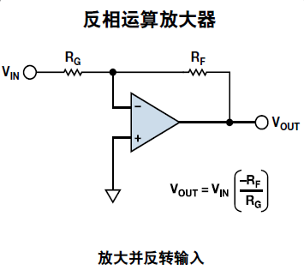

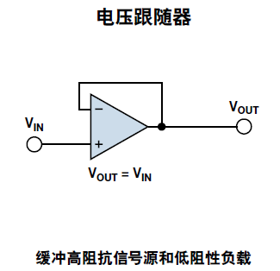
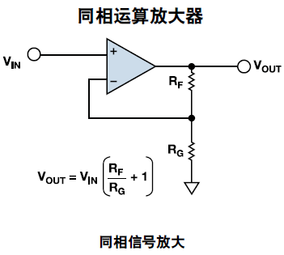

VIN: | 2.2 | Vout: | 2.2 | Rf: | 110 | Rg: | 15 | Rf: | 510 | Rg: | 470
 |  |  |  | Vin: | 0.6 | Vout: | 5.0000 | Vin: | 0.0000 | Vout: | 0.0000

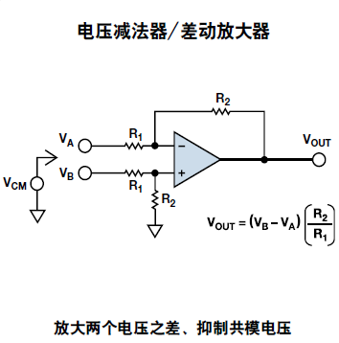
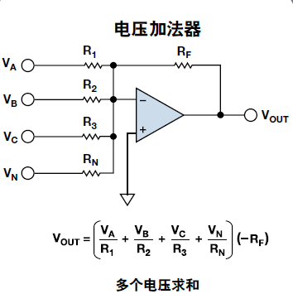

R1: | 1000 | R2: | 1000 | R1: | 100 | Va: | 0
Va: | 5 | Vb: | 15 | R2: | 10 | Vb: | 0
Vout: | 10 |  |  | R3: | 10 | Vc: | 0
 |  |  |  | RN: | 100 | Vn: | 5
 |  |  |  | RF: | 100 | Vout: | -5

10_运放噪声计算
 | Calculates noise density of a simple non-inverting amplifier. |  |  |  |  |  | Bruce Trump, February 10, 2013
User entries in yellow highlights. Hover on marked cells for explanations. |  |  |  |  |  |  |  | Background information can be found in these blogs:
 |  | Thermal |  | RTI Contribution | % Noise |  |  | Resistor Noise—reviewing basics, plus a Fun Quiz
Component | Entry | R Noise | Gain | V/rt-Hz | Contribution | Comment |  | Op Amp Noise—the non-inverting amplifier
Source Rs = | 5.00E+12 | 2.868E-04 |  | 2.868E-04 | 0% | Thermal Noise contribution of source resistance. |  | Op Amp Noise—but what about the feedback?
Op Amp V noise = | 1.00E-09 |  |  | 1.000E-09 | 0% | Op amp voltage noise contribution. |  |  | Other interesting “The Signal” Blog Topics
Op Amp I noise = | 4.00E-13 |  |  | 2.000E+00 | 100% | Op Amp non-inverting input current noise contribution
 |  |  |  | 3.636E-10 | 0% | Op Amp inverting input current noise contribution |  |  |  | 3.636E-10 | Alternative calculation for inverting input bias current contribution using Inoise*(R1//R2)
R1 = | 1000 | 4.056E-09 |  | 3.687E-09 | 0% | R1 thermal noise contribution |  |  |  | 3.867E-09 | Summing RTI noise of R1 and R2 thermal noise contribution
R2 = | 10000 | 1.283E-08 |  | 1.166E-09 | 0% | R2 thermal noise contribution |  |  |  | 3.867E-09 | Demonstrates equivalence of RTI noise of R1 and R2 by calculating noise of R1//R2
 |  |  | 11.0 |  |  | Non-inverting gain.
Temperature 'C = | 25
 |  |  |  | 2.000E+00 | 100% | Total RTI (input referred) noise

 |  |  |  | 2.200E+01 | Output Noise

Feedback Load = | 11000 | < R1+R2 is the effective load on the op amp. Cell highlights when R1+R2<2000. |  |  |  |  |  |  |  | 2000 | Alarm value for R1+R2
Noise Figure (dB) | 76.87 | Noise added to Rs thermal noise by amplifier, R1 and R2.

RTI Noise Density vs. Source Resistance
This table sweeps Rs values for the graph. It uses op amp voltage/current noise and R1, R2 values entered above.
Rs |  | Rs Noise |  | Total RTI Noise
10 | 10 | 4.056E-10 |  | 4.031E-09
33 |  | 7.368E-10 |  | 4.078E-09
100 | 100 | 1.283E-09 |  | 4.211E-09
330 |  | 2.330E-09 |  | 4.640E-09
1000 | 1k | 4.056E-09 |  | 5.718E-09
3300 |  | 7.368E-09 |  | 8.492E-09
10000 | 10k | 1.283E-08 |  | 1.402E-08
33000 |  | 2.330E-08 |  | 2.708E-08
100000 | 100k | 4.056E-08 |  | 5.711E-08
330000 |  | 7.368E-08 |  | 1.512E-07
1.00E+06 | 1M | 1.283E-07 |  | 4.201E-07
3.30E+06 |  | 2.330E-07 |  | 1.340E-06
1.00E+07 | 10M | 4.056E-07 |  | 4.021E-06
3.30E+07 |  | 7.368E-07 |  | 1.322E-05
1.00E+08 | 100M | 1.283E-06 |  | 4.002E-05
3.30E+08 |  | 2.330E-06 |  | 1.320E-04
1.00E+09 | 1G | 4.056E-06 |  | 4.000E-04

 | Totally unrelated bonus gadget:
 | Input Resistor Value >> |  | 30
 | Nearest 1% Value |  | 30.1 | < Formula in this cell formula calculates the nearest standard 1% value to the input resistor value.
 |  |  |  | Use with multiple-resistor calculations to avoid tolerance build-up.

11_运放的闪烁噪声
Noise Voltage Density vs. Frequency
 | Calculates total noise over a bandwith of 1/f + flat noise. |  |  |  |  |  | Bruce Trump 3-3-2013
User entries in yellow highlights. Hover on marked cells for explanations.
 | Frequency | 1/f | Flatband
 | 1 | 1.00E-07 | 1.00E-08

 | Data Table for Graph:
 | Frequency | 1/f Noise | Flat Noise | Total RTI Noise
0.01 | 0.01 | 1.00E-06 | 1.00E-08 | 1.000E-06
 | 0.033 | 5.50E-07 | 1.00E-08 | 5.506E-07
0.1 | 0.1 | 3.16E-07 | 1.00E-08 | 3.164E-07
 | 0.33 | 1.74E-07 | 1.00E-08 | 1.744E-07
1 | 1 | 1.00E-07 | 1.00E-08 | 1.005E-07
 | 3.3 | 5.50E-08 | 1.00E-08 | 5.595E-08
10 | 10 | 3.16E-08 | 1.00E-08 | 3.317E-08
 | 33 | 1.74E-08 | 1.00E-08 | 2.008E-08
100 | 100 | 1.00E-08 | 1.00E-08 | 1.414E-08
 | 330 | 5.50E-09 | 1.00E-08 | 1.142E-08
1k | 1000 | 3.16E-09 | 1.00E-08 | 1.049E-08
 | 3300 | 1.74E-09 | 1.00E-08 | 1.015E-08
10k | 10000 | 1.00E-09 | 1.00E-08 | 1.005E-08
 | 33000 | 5.50E-10 | 1.00E-08 | 1.002E-08
100k | 100000 | 3.16E-10 | 1.00E-08 | 1.000E-08
 | 330000 | 1.74E-10 | 1.00E-08 | 1.000E-08
1M | 1.00E+06 | 1.00E-10 | 1.00E-08 | 1.000E-08
 | 3.30E+06 | 5.50E-11 | 1.00E-08 | 1.000E-08
10M | 1.00E+07 | 3.16E-11 | 1.00E-08 | 1.000E-08 | Frequency Range |  | 1/f | Flat
 |  |  |  |  | f1 = | 10 | Contribution | Contribution | Total Noise
 |  |  |  |  | f2 = | 100 | 1.52E-07 | 9.49E-08 | 1.79E-07
 |  |  |  |  |  |  | 72% | 28% | 100%

 | Background information can be found in these blogs:
 | Resistor Noise—reviewing basics, plus a Fun Quiz
 | Op Amp Noise—the non-inverting amplifier
 | Op Amp Noise—but what about the feedback?
 |  | Other interesting “The Signal” Blog Topics

13_常用单位转换
返回首面 |  |  |  |  |  |  | 立方米，立方分米，立方厘米，立方毫米，升，分升，毫升，厘升，公石 |  |  |  |  |  | 压力换算系数表 |  |  |  | 公制：千克，克，毫克，吨，公担 |  |  |  | ppm是体积比浓度：Parts per million
 |  |  |  |  |  |  |  |  |  |  |  |  |  |  |  |  | 英制：磅，盎司，克拉，格令，长吨，短吨，英担，美担，英石，打兰 |  | 焦耳，卡，千卡，公斤·米，米制马力·时，英制马力·时，千瓦·时，英热单位，英尺·磅 | ppm是溶液浓度（溶质质量分数）的一种表示方法，ppm表示百万分之一。
 |  |  |  |  |  |  |  |  |  |  |  |  |  |  |  |  | 市制：担，斤，两，钱
 |  |  |  |  | 压力 | 流量 | 长度 | 面积 | 体积 | 重量 | 功 | 功，能和热量 | 单位 |  |  |  |  |  |  | 对于溶液：即1升水溶液中有1/1000毫升的溶质，则其浓度（溶质质量分数）为1ppm。
常用单位换算 |  |  |  |  | Pa | m3/s | 公里 km | km2 | 立方米 | 千克 | 瓦 | 焦耳 | Pa | 公里 km | km2 | 立方米 | 千克 | 瓦 | 焦耳 | 对于气体：对环境大气（空气）中污染物浓度的表示方法之一。
压力 | 1 | Pa | 0.000010000 | bar | Kpa | L/s | 公尺/米 m | hm2 | 立方分米 | 克 | 千瓦 | 卡 | Kpa | 公尺/米 m | hm2 | 立方分米 | 克 | 千瓦 | 卡 | 体积浓度表示法：一百万体积的空气中所含污染物的体积数，即ppm
 |  |  |  |  | Mpa | cm3/s | 分米 dm | are | 立方厘米 | 毫克 | 英制马力 | 千卡 | Mpa | 分米 dm | are | 立方厘米 | 毫克 | 英制马力 | 千卡 | 大部分气体检测仪器测得的气体浓度都是体积浓度（ppm）。而按我国规定，特别是环保部门，则要求气体浓度以质量浓度的单位（如：mg/m3）表示，我们国家的标准规范也都是采用质量浓度单位（如：mg/m&sup3;;）表示。
 |  |  |  |  | bar | m3/h | 厘米/公分 cm | m2 | 立方毫米 | 吨 | 米制马力 | 公斤·米 | bar | 厘米/公分 cm | m2 | 立方毫米 | 吨 | 米制马力 | 公斤·米 | ppm与mg/m3的换算：
 |  |  |  |  | mbar | m3/min | 毫米/公厘 mm | dm2 | 升 | 公担 | 公斤·米/秒 | 米制马力·时 | mbar | 毫米/公厘 mm | dm2 | 升 | 公担 | 公斤·米/秒 | 米制马力·时 | mg/m3=（M/22.4）×ppm×（273/（273+T））×P/101325
流量 | 1 | m3/min | 1,000.000000000 | L/min | kgf/cm2 | L/h | 丝米 dmm | cm2 | 分升 | 磅 | 千卡/秒 | 英制马力·时 | kgf/cm2 | 丝米 dmm | cm2 | 分升 | 磅 | 千卡/秒 | 英制马力·时 | 其中，M为气体分子量，T为温度，P为压力。
 |  |  |  |  | kgf/m2 | L/min | 忽米 cmm | mm2 | 厘升 | 盎司 | 英热单位/秒 | 千瓦·时 | kgf/m2 | 忽米 cmm | mm2 | 厘升 | 盎司 | 英热单位/秒 | 千瓦·时
 |  |  |  |  | atm | fl/min | 微米 um | 顷 | 毫升 | 克拉 | 英尺·磅/秒 | 英热单位 | atm | 微米 um | 顷 | 毫升 | 克拉 | 英尺·磅/秒 | 英热单位 | ppm浓度
 |  |  |  |  | cmH2O | gallon/min(UK) | 纳米 nm | 亩 | 公石 | 格令 | 焦耳/秒 | 英尺·磅 | cmH2O | 纳米 nm | 亩 | 公石 | 格令 | 焦耳/秒 | 英尺·磅 | 用溶质质量占全部溶液质量的百万分比来表示的浓度,也称百万分比浓度。
长度 | 1 | 公尺/米 m | 1.093600000 | 码 yd | mmH2O | gallon/min(USA) | 皮米 pm | 平方尺 | 立方英尺 | 长吨 | 牛顿·米/秒 |  | mmH2O | 皮米 pm | 平方尺 | 立方英尺 | 长吨 | 牛顿·米/秒 |  |  | 在农药应用中以往常用于表示喷洒液的浓度，即一百万份喷洒液中含农药有效成分的份数。ppm是农业生产活动中防治病虫及根外追肥时对用量极少的农药或肥料进行稀释时所表示的使用浓度单位，通常叫“百万分之……”。如1ppm即百万分之一，150ppm即百万分之一百五十等等， 也就是说，在配制1ppm浓度时，1克农药或肥料(指纯量)加水配制为1吨(1000000克)的溶液，依此类推。这些农药或肥料一般只有百分之几或百分之几十的纯量，其它均为填充物。所以，在配制农药或肥料使用浓度时，要根据农药或肥料的纯含量以及需要稀释的浓度(用ppm单位)确定加水量。其计算公式是：
 |  |  |  |  | mmHg |  | 市尺 | 平方寸 | 立方英寸 | 短吨 |  |  | mmHg | 市尺 | 平方寸 | 立方英寸 | 短吨 |  |  |  | 每克农药或肥料的加水量＝1000000×药品(肥料)含量(%)÷浓度(ppm) -1
 |  |  |  |  | p.s.i |  | 市丈 | 英亩/acre | 立方码 | 英担 |  |  | p.s.i | 市丈 | 英亩/acre | 立方码 | 英担 |  |  |  | 例如：需用15%的多效唑配制成300ppm的药液，喷洒水稻秧苗，1克农药需加多少克水呢？按计算公式计算如下：
 |  |  |  |  |  |  | 市引 | 平方英里/sq-mile | 亩英尺 | 美担 |  |  |  | 市引 | 平方英里/sq-mile | 亩英尺 | 美担 |  |  |  | 加水量＝1000000×15%÷300-1=500-1(克)=499 克
面积 | 1 | are | 1,000,000.000000000 | cm2 |  |  | 码 yd | 平方码 | 英制加仑 | 英石 |  |  |  | 码 yd | 平方码 | 英制加仑 | 英石 |  |  |  | 即1克15%多效唑加水499克，即可配制成300ppm的多效唑药液。
 |  |  |  |  |  |  | 公寸/英寸 in | 平方英尺 | 美制加仑 | 打兰 |  |  |  | 公寸/英寸 in | 平方英尺 | 美制加仑 | 打兰 |  |  |  | 目前，在大多数科技期刊中，已经不使用ppm，而改用“‰”，ppm换算成‰为：1ppm=0.001‰。
 |  |  |  |  |  |  | 英尺 ft | 平方英寸 | 美桶（barrel) | 担 |  |  |  | 英尺 ft | 平方英寸 | 美桶（barrel) | 担
 |  |  |  |  |  |  | 英里 mile | 平方竿 |  | 斤 |  |  |  | 英里 mile | 平方竿 |  | 斤 |  |  |  | 溶液浓度可分为质量浓度（如质量百分浓度）和体积浓度（如摩尔浓度、当量浓度）和体积浓度三类。
FJS
容积 | 1 | 立方米 | 1.000000000 | 立方米 |  |  | 海里 |  |  | 两 |  |  |  | 海里 |  |  | 两
 |  |  |  |  |  |  |  |  |  | 钱 |  |  |  |  |  |  | 钱 |  |  |  | 1、质量百分浓度

 |  |  |  |  |  |  |  |  |  |  |  |  |  |  |  |  |  |  |  |  | 溶液的浓度用溶质的质量占全部溶液质量的百分率表示的叫质量百分浓度，用符号%表示。例如，25%的葡萄糖注射液就是指100可注射液中含葡萄糖25克。
重量 | 1 | 钱 | 0.000100000 | 担
 |  |  |  |  |  |  |  |  |  |  |  |  |  |  |  |  |  |  |  |  | 质量百分浓度（%）=溶质质量/溶液质量100%
 |  |  |  |  |  |  |  |  |  |  |  |  |  |  |  |  |  |  |  |  | 2、体积浓度
 |  |  |  |  |  |  |  |  |  |  |  |  |  |  |  |  |  |  |  |  | （1）摩尔浓度
功率 | 1000 | 瓦 | 1.000000000 | 千瓦 |  |  |  |  |  |  |  |  |  |  |  |  |  |  |  |  | 溶液的浓度用1升溶液中所含溶质的摩尔数来表示的叫摩尔浓度，用符号mol表示，例如1升浓硫酸中含18.4摩尔的硫酸，则浓度为18.4mol。
 |  |  |  |  |  |  |  |  |  |  |  |  |  |  |  |  |  |  |  |  | 摩尔浓度（mol）=溶质摩尔数/溶液体积（升）
 |  |  |  |  |  |  |  |  |  |  |  |  |  |  |  |  |  |  |  |  | （2）当量浓度(N) 溶液的浓度用1升溶液中所含溶质的克当量数来表示的叫当量浓度，用符号N表示。
 |  |  |  |  |  |  |  |  |  |  |  |  |  |  |  |  |  |  |  |  | 例如，1升浓盐酸中含12.0克当量的盐酸(HCl)，则浓度为12.0N。
功、能和热量 | 1 | 千瓦·时 | 3,599,999.999999970 | 焦耳 |  |  |  |  |  |  |  |  |  |  |  |  |  |  |  |  | 当量浓度=溶质的克当量数/溶液体积（升）
 |  |  |  |  |  |  |  |  |  |  |  |  |  |  |  |  |  |  |  |  | 3、质量-体积浓度

 |  |  |  |  |  |  |  |  |  |  |  |  |  |  |  |  |  |  |  |  | 用单位体积（1立方米或1升）溶液中所含的溶质质量数来表示的浓度叫质量-体积浓度，以符号g/m3或mg/L表示。例如，1升含铬废水中含六价铬质量为2毫克，则六价铬的浓度为2毫克/升（mg/L）

 |  |  |  |  |  |  |  |  |  |  |  |  |  |  |  |  |  |  |  |  | 质量-体积浓度=溶质的质量数（克或毫克）/溶液的体积（立方米或升）

 |  |  |  |  |  |  |  |  |  |  |  |  |  |  |  |  |  |  |  |  | 4、浓度单位的换算公式：
 |  |  |  |  |  |  |  |  |  |  |  |  |  |  |  |  |  |  |  |  | 1）当量浓度=1000.d.质量百分浓度/E
 |  |  |  |  |  |  |  |  |  |  |  |  |  |  |  |  |  |  |  |  | 2）质量百分浓度=当量浓度E/1000.d
 |  |  |  |  |  |  |  |  |  |  |  |  |  |  |  |  |  |  |  |  | 3）摩尔浓度=1000.d质量百分浓度/M
 |  |  |  |  |  |  |  |  |  |  |  |  |  |  |  |  |  |  |  |  | 4）质量百分浓度=质量-体积浓度（毫克/升）/104.d
 |  |  |  |  |  |  |  |  |  |  |  |  |  |  |  |  |  |  |  |  | 5）质量-体积浓度（mg/L）=104质量百分浓度
 |  |  |  |  |  |  |  |  |  |  |  |  |  |  |  |  |  |  |  |  | 5、ppm是重量的百分率，ppm=mg/kg=mg/L 即:1ppm=1ppm=1000ug/L
 |  |  |  |  |  |  |  |  |  |  |  |  |  |  |  |  |  |  |  |  | 1ppb=1ug/L=0.001mg
 |  |  |  |  |  |  |  |  |  |  |  |  |  |  |  |  |  |  |  |  | 式中：E—溶质的克当量；
 |  |  |  |  |  |  |  |  |  |  |  |  |  |  |  |  |  |  |  |  | d—溶液的比重；
 |  |  |  |  |  |  |  |  |  |  |  |  |  |  |  |  |  |  |  |  | M—溶质的摩尔质量；

 |  |  |  |  |  |  |  |  |  |  |  |  |  |  |  |  |  |  |  |  | PPm 是10的－6次方 | ppm part per million 百万分之……
 |  |  |  |  |  |  |  |  |  |  |  |  |  |  |  |  |  |  |  |  | PPb是10的－9次方 | ppb part per billion 10亿分之……
 |  |  |  |  |  |  |  |  |  |  |  |  |  |  |  |  |  |  |  |  | PPt是10的－12次方 | ppt part per trillion 万亿分之……

16_典型电路计算
 |  |  |  |  | 3.2435384055

电阻分压
列数 | Vin | R1 | R2 | Vout | I总电流 | R1功率 | R2功率
1 | 3.3 | 27000 | 470 | 0.0564615945 | 0.00012013105206 | 0.00038964968104 | 6.7827907441E-06
2 | 3.3 | 13000 | 620 | 0.1502202643 | 0.0002422907489 | 0.00076316249102 | 3.6396980341E-05
3 | 3.3 | 10 | 9.1 | 1.5722513089 | 0.17277486911 | 0.29851155396 | 0.2716455141
4 | 5 | 43 | 2.4 | 0.2643171806 | 0.11013215859 | 0.5215509713 | 0.029109821654
4 | 1.05 | 0 | 3.3 | 1.0500000000 | 0.31818181818 | 0 | 0.33409090909

ADC 采样值
输入电压 | 衰减倍数 | 通道 | 基准 | 分辨率 | 采样值 | 最小分辩 | 采样结果 | 采样结果
0.056462 | 1 | 1 | 3.3 | 12 | 0.056461594467 | 0.000806 | 70.063705861 | 70
1.000000 | 1 | 2 | 3.3 | 12 | 1 | 0.000806 | 1240.9090909 | 1240
4.500000 | 4 | 3 | 3.3 | 12 | 1.125 | 0.000806 | 1396.0227273 | 1396
5.500000 | 4 | 4 | 3.3 | 12 | 1.375 | 0.000806 | 1706.25 | 1706
6.000000 | 4 | 5 | 3.3 | 12 | 1.5 | 0.000806 | 1861.3636364 | 1861
6.500000 | 4 | 5 | 3.3 | 12 | 1.625 | 0.000806 | 2016.4772727 | 2016

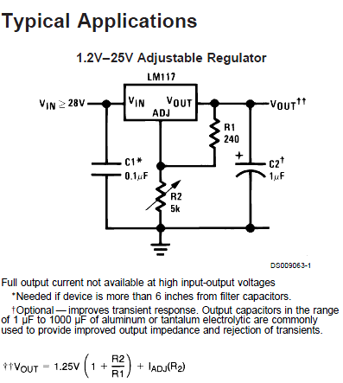

 |  |  | LM317_Vout = (1+R2/R1)*Vref+LADJ*R2
 |  |  | R1 | R2 | Vref | Iadj(uA) | Vout
 |  |  | 20 | 33 | 1.25 | 0 | 3.3125
 |  |  | 20 | 30 | 1.25 | 0 | 3.125
 |  |  | 330 | 3900 | 1.25 | 0 | 16.022727273
 |  |  | 330 | 4300 | 1.25 | 0 | 17.537878788
 |  |  | 330 | 1000 | 1.25 | 0 | 5.0378787879
 |  |  | 210 | 40 | 1.25 | 0 | 1.4880952381

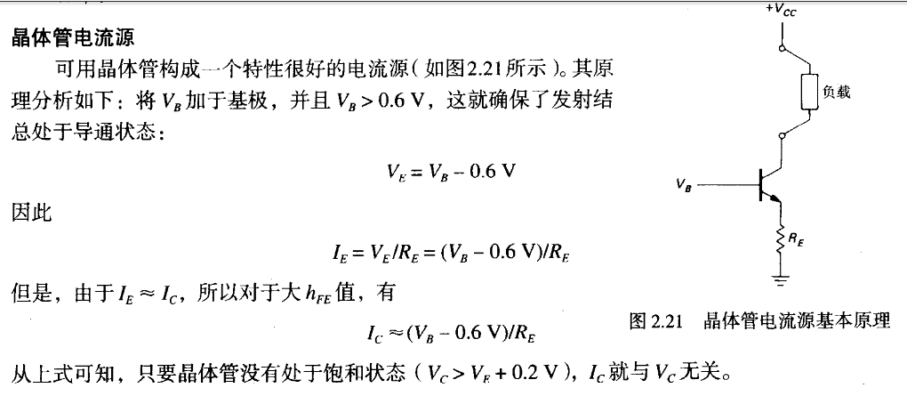
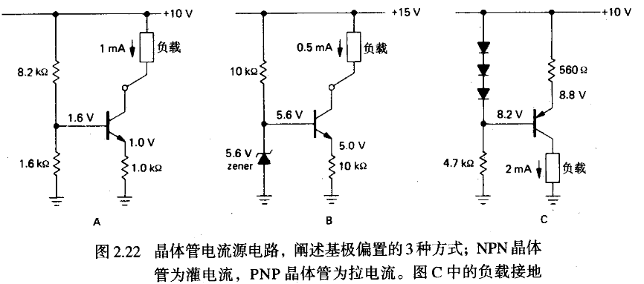

一种三极管组成的LED横流电路 电流大概计算
Id = 0.7/R
R11: | 39
 | 0.6
Id: | 0.015384615385

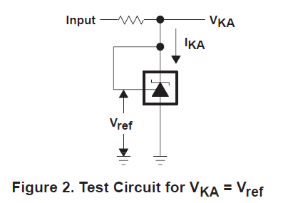
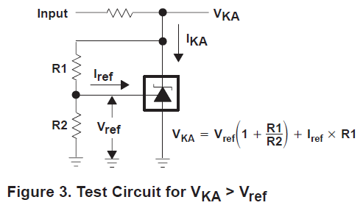

TL431(计算公式来自德州仪器器件手册)

INPUT(V) | R | R1 | R2 | Vref | Iref(uA) | VKA | IKA(MIN)(mA) | IKA(MAX)(mA) | Imin(mA) | 估计结果 | IKA(mA)≈ | IK(mA)≈ | R功率
5 | 100 | 3.6 | 5.6 | 2.495 | 4 | 4.0989 | 1 | 100 | 1 | OK | 10.010570286 | 455.54784979 | 20.752384345
5 | 100 | 3600 | 5600 | 2.495 | 4 | 4.1133 | 1 | 100 | 1 | OK | 9.8667142857 | 10.313815217 | 0.010637478434
5 | 100 | 3600 | 5600 | 2.495 | 4 | 4.1133 | 1 | 100 | 1 | OK | 9.8667142857 | 10.313815217 | 0.010637478434
5 | 100 | 3600 | 5600 | 2.495 | 4 | 4.1133 | 1 | 100 | 1 | OK | 9.8667142857 | 10.313815217 | 0.010637478434
5 | 100 | 3600 | 5600 | 2.495 | 4 | 4.1133 | 1 | 100 | 1 | OK | 9.8667142857 | 10.313815217 | 0.010637478434
16 | 100 | 0.475 | 0.15 | 2.495 | 4 | 10.3958 | 1 | 100 | 1 | OK | 57.041647667 | 16690.378021 | 27856.871848

NCP1406

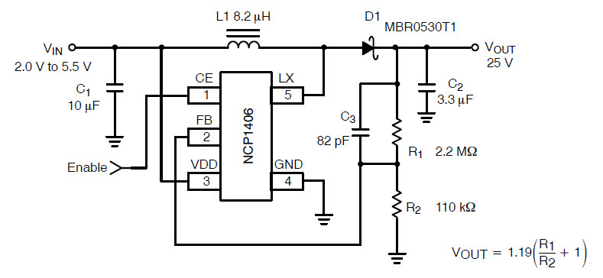
 |  |  |  |  |  |  |  | R1 | R2 | VOUT
 |  |  |  |  |  |  |  | 1100 | 160 | 9.37125
 |  |  |  |  |  |  |  | 1100 | 160 | 9.37125
 |  |  |  |  |  |  |  | 1100 | 160 | 9.37125
 |  |  |  |  |  |  |  | 1100 | 160 | 9.37125
 |  |  |  |  |  |  |  | 1100 | 160 | 9.37125
 |  |  |  |  |  |  |  | 1100 | 160 | 9.37125
 |  |  |  |  |  |  |  | 1100 | 160 | 9.37125
 |  |  |  |  |  |  |  | 1100 | 160 | 9.37125
 |  |  |  |  |  |  |  | 1100 | 160 | 9.37125
 |  |  |  |  |  |  |  | 1100 | 160 | 9.37125
 |  |  |  |  |  |  |  | 1100 | 160 | 9.37125

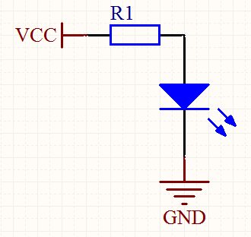
 |  |  |  | LED 电流计算
 |  |  |  | 列数 | VCC | R1 | Vled |  | 电流 Iled | R1 功率 | LED 功率
 |  |  |  | 1 | 5 | 100 | 1.8 |  | 0.032 | 0.1024 | 0.0576
 |  |  |  | 2 | 5 | 200 | 1.8 |  | 0.016 | 0.0512 | 0.0288
 |  |  |  | 3 | 6 | 200 | 1.8 |  | 0.016 | 0.0512 | 0.0288
 |  |  |  | 4 | 5 | 300 | 3.3 |  | 0.010666666667 | 0.034133333333 | 0.0352
 |  |  |  | 5 | 8 | 400 | 1.8 |  | 0.008 | 0.0256 | 0.0144
 |  |  |  | 6 | 9 | 100 | 1.9 |  | 0.032 | 0.1024 | 0.0608

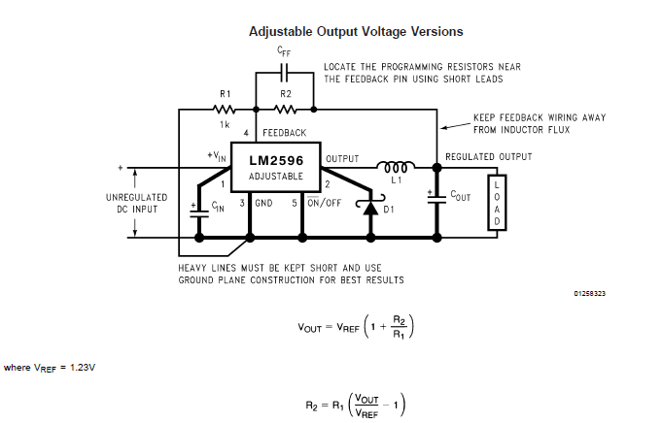
 |  |  |  |  |  | R1 | R2 | VOUT
 |  |  |  |  |  | 4220 | 20000 | 7.0593838863 | 0.85% | 7 | 4263.4315425
 |  |  |  |  |  | 3160 | 20000 | 9.0148101266 | 0.16% | 9 | 3166.023166
 |  |  |  |  |  | 2550 | 20000 | 10.877058824 | 0.71% | 10.8 | 2570.5329154
 |  |  |  |  |  | 2000 | 20000 | 13.53 | 0.22% | 13.5 | 2004.8899756
 |  |  |  |  |  | 1650 | 20000 | 16.139090909 | 0.87% | 16 | 1665.5382532
 |  |  |  |  |  | 1410 | 20000 | 18.676808511 | 0.96% | 18.5 | 1424.4354372
 |  |  |  |  |  | 1220 | 20000 | 21.393934426 | -2.75% | 22 | 1184.4005778

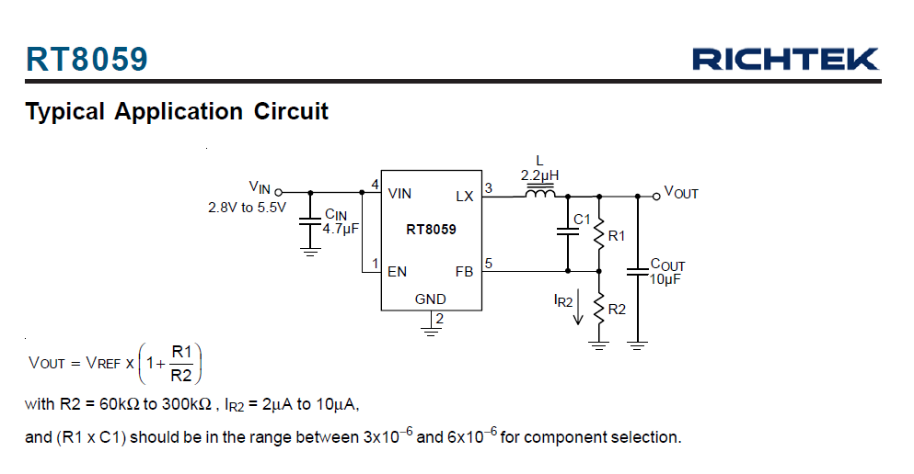

 |  |  |  |  |  |  |  |  | Vref | R1 | R2 | Vout
 |  |  |  |  |  |  |  |  | 0.6 | 68 | 15 | 3.32
 |  |  |  |  |  |  |  |  | 0.6 | 115 | 25.5 | 3.3058823529
 |  |  |  |  |  |  |  |  | 0.6 | 300 | 62 | 3.5032258065
 |  |  |  |  |  |  |  |  | 0.6 | 300 | 63 | 3.4571428571
 |  |  |  |  |  |  |  |  | 0.6 | 300 | 64 | 3.4125
 |  |  |  |  |  |  |  |  | 0.6 | 300 | 65 | 3.3692307692
 |  |  |  |  |  |  |  |  | 0.6 | 300 | 66 | 3.3272727273
 |  |  |  |  |  |  |  |  | 0.6 | 300 | 67 | 3.2865671642
 |  |  |  |  |  |  |  |  | 0.6 | 300 | 68 | 3.2470588235
 |  |  |  |  |  |  |  |  | 0.6 | 300 | 69 | 3.2086956522
 |  |  |  |  |  |  |  |  | 0.6 | 300 | 70 | 3.1714285714
 |  |  |  |  |  |  |  |  | 0.6 | 300 | 71 | 3.1352112676
 |  |  |  |  |  |  |  |  | 0.6 | 300 | 72 | 3.1
 |  |  |  |  |  |  |  |  | 0.6 | 11 | 11 | 1.2

19_BUCK
BUCK CONVER CALC
Created By:sorin.li
Date:2021-08-29
Version:V1.1
Parameter | Value | Unit | Comment | 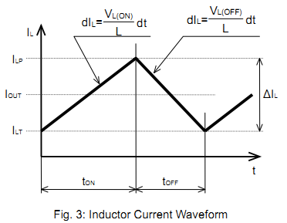
Vin | 24.00 | V | The input voltage of the converter
Vout | 3.80 | V | The output voltage of the converter
Iout | 3.00 | A | The nomimal output current
Fsw | 1000.00 | KHz | The switching freqency of the converter
RRDson_high | 20.00 | mΩ | RDSon of high side switch at operatint point
VRDSon_high | 0.06 | V | Voltage drop across high side switch RDSon
RRDson_low | 30.00 | mΩ | RDSon of low side switch at operatint point
VRDSon_low | 0.09 | V | Voltage drop across low side switch RDSon
D | 0.16 | —— | Duty Cycle
T | 1.00 | uS | Switching Period
Ton | 0.16 | uS | On-time of the switch
L min | 3.62 | uH | Minimum inductor value
r | 0.30 | —— | Output current ripple ratio,"r" is usually set between 0.2 and 0.5 for buck converters
ΔIL | 0.90 | A | Inductor ripple current | Parameter | Value | Unit | Comment
Ipeak | 3.45 | A | Maximum current flow through the coil | L | 4.70 | uH | Selected standard inductance value
IRMS | 3.01 | A | Effective RMS current flow through the coil | r | 0.23 | —— | Output current ripple ratio,"r" is usually set between 0.2 and 0.5 for buck converters
说明： 1.计算输出电感值最小值； 2.填写非阴影区域，灰色阴影区域是表格自动计算结果。 |  |  |  | ΔIL | 0.69 | A | Inductor ripple current
 |  |  |  | Ipeak | 3.35 | A | Maximum current flow through the coil
 |  |  |  | IRMS | 3.01 | A | Effective RMS current flow through the coil
Vin(min) | 7.00 | V | Maximum input voltage | 说明： 1.一般电感计算值为非标称值。 2.选取标称电感值后回归计算纹波电流等参数确认电感是否满足需求
Vin(max) | 28.00 | V | Minimum input voltage
Vo_ripple | 38.00 | mV | Maximum alloable peak-to-peak ripple
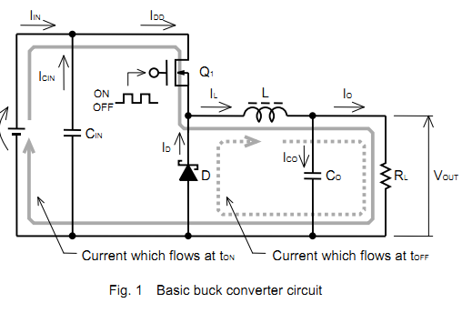
Ico | 0.20 | A | Ripple current of the output capacitor
Co | 2.28 | uF | Mininum output capacitor
说明： 1.计算输出电容最小值，注意计算最小电容时忽略电容ESR及ESL对输出纹波的影响。 2.填写非阴影区域，灰色阴影区域是表格自动计算结果。

Vin_ripple | 100.00 | mV | Acceptable input voltage vipple
Icin | 1.50 | A | Ripple current of the input capacitor
Cin | 7.50 | uF | Mininum input capacitor
说明： 1.计算输入电容最小值，注意计算最小电容时忽略电容ESR输入纹波的影响。 2.填写非阴影区域，灰色阴影区域是表格自动计算结果。

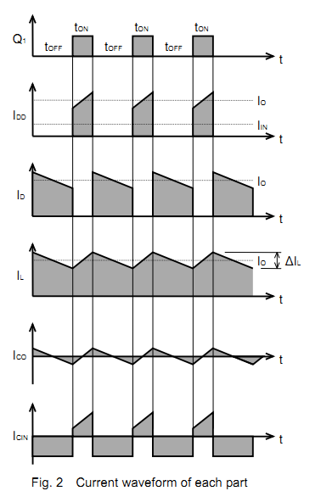 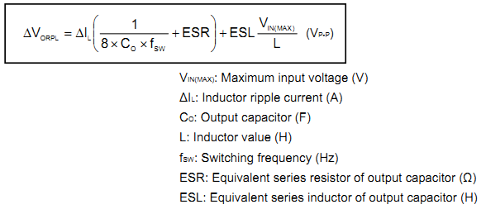

 |  |  |  | Parameter | Value | Unit | Comment
 |  |  |  | Coutbank | 22.00 | uF | Total capacitance of output bank used
 |  |  |  | DC bias ratio | 98% | —— | Output capacitance DC voltage bias raito
 |  |  |  | ESL_out | 0.40 | nH | Actual ESL of output capacitor bank used
 |  |  |  | ESR_out | 2.00 | mΩ | Actual ESR of output capacitor bank used
 |  |  |  | Vppcap_out | 4.02 | mV | Peak-to-peak voltage ripple due to output capacitor
 |  |  |  | VppESR_out | 1.39 | mV | Peak-to-peak voltage ripple due to output ESR
 |  |  |  | VppESL_out | 2.38 | mV | Peak-to-peak voltage ripple due to output ESL
 |  |  |  | Vpptotal_out | 4.88 | mV | Peak-to-peak voltage ripple due to output voltage ripple
 |  |  |  | 说明： 1.一般电容计算值为非标称值。 2.选取标称电容后回归计算纹波电压参数是否满足设计需求。

 |  |  |  | Cinbank | 10.00 | uF | Total capacitance of input bank used
 |  |  |  | DC bias ratio | 98% | —— | input capacitance DC voltage bias raito
 |  |  |  | ESR_out_in | 2.00 | mΩ | Actual ESR of input capacitor bank used
 |  |  |  | Vppcap_in | 76.53 | mV | Peak-to-peak voltage ripple due to input capacitor
 |  |  |  | VppESR_in | 6.00 | mV | Peak-to-peak voltage ripple due to input capacitor ESR
 |  |  |  | Vpptotal_in | 76.77 | mV | Peak-to-peak voltage ripple due to input voltage ripple
 |  |  |  | 说明： 1.一般电容计算值为非标称值。 2.选取标称电容后回归计算纹波电压参数是否满足设计需求。

25_漆包线数据速查表
 | 建议：使用表前请参阅说明。 |  |  |  | 电 磁 软 铜 圆 漆 包 线 参 数 速 查 表

 | [1] 速查区
 | 标称直径 | 直径表中是否列出 | 截面面積 |  | 相似美，英规格 |  | 最大外径 Φmax/mm |  |  | 每米的电阻 Ro/Ω*m-1 |  |  |  |  |  | 千米重量
 | mm |  | mm2 |  | AWG | SWG | 1级 | 2级 | 3级 | 标称值 |  | 最小值 |  | 最大值 |  | kg/km
 | 1.8 | 已列出 | 2.543400 |  | 13 | 15 | 1.872 | 1.909 | 1.944 | 0.006718 |  | 0.006664 |  | 0.006779 |  | 22.636260

 |  | 预选电流密度 J= |  | 2.0A/mm2 |  | 3.0A/mm2 |  | 4.0A/mm2 |  | 5.0A/mm2 |  | 6.0A/mm2 |  | 7.0A/mm2 |  | 7.5A/mm2
 |  | 导线载流电流 A= |  | 5.0868000 |  | 7.6302000 |  | 10.1736000 |  | 12.7170000 |  | 15.2604000 |  | 17.8038000 |  | 19.0755000

 | 导线长度 | 电阻 Ro：Ω/(20℃) |  |  |  |  |  | 参考重量 |  |  |  | 安全卷线張力 |  | 最大卷线張力
 | 米 - m | 标称值 |  | 最小值 |  | 最大值 |  | kg |  |  |  | （ｇ） |  | max（ｇ）
 | 0.15 | 0.00101 |  | 0.00100 |  | 0.00102 |  | 0.0033954 |  |  |  | 12350.00 |  | 25270.00

 | 12] 在表中没有列出的线径的参考数据
 | 线径 | 截面面積-mm2 |  | 每米电阻Ro/Ω*m-1 |  | 千米重量-kg/km
 | 已列出 | #VALUE! |  | #VALUE! |  | #VALUE!

仅供参考，不做依据
 | [3] 最大电流允许值(不计趋肤效应，和表面允许温升所对应):
 | 导线表面温升 Δt/℃ |  |  | 15 | 25 | 35 | 45 | 55 | 65 | 75 | 85 | 95 | 105
 | [1]速查区 | 电流 Amax |  | 9.34 | 14.02 | 18.00 | 21.55 | 24.90 | 28.11 | 31.19 | 34.14 | 37.04 | 39.87 |  | 漆包线寿命和表面温度
 |  | 电流密度J: A/mm2 |  | 3.67 | 5.51 | 7.08 | 8.47 | 9.79 | 11.05 | 12.26 | 13.42 | 14.56 | 15.68 |  | 的关系可参考下面曲线
 | [2]参考区 | 电流 Amax |  | #VALUE! | #VALUE! | #VALUE! | #VALUE! | #VALUE! | #VALUE! | #VALUE! | #VALUE! | #VALUE! | #VALUE! |  | 漆包线的表面温度可以用
 |  | 电流密度J: A/mm2 |  | #VALUE! | #VALUE! | #VALUE! | #VALUE! | #VALUE! | #VALUE! | #VALUE! | #VALUE! | #VALUE! | #VALUE! |  | 用环境温度加温升来近似

 | 电磁软铜圆线直径表--红色数字无对应的AWG/SWG线号 |  |  |  |  |  |  | 表格使用说明：
 | 0.018 | 0.100 | 0.200 | 0.500 | 1.000 | 2.000 | 5.000
 | 0.020 | 0.112 | 0.212 | 0.530 | 1.060 | 2.120 | 5.600 | 1。 | 在速查区黄色框内写入要查找的线的线径_mm；导线长度框内写入线的长度；在速查区将自动列出有关的各项参数或数据。
 | 0.022 | 0.118 | 0.224 | 0.560 | 1.120 | 2.240 | 6.300
 | 0.025 | 0.125 | 0.236 | 0.600 | 1.180 | 2.360 | 7.100
 | 0.028 | 0.132 | 0.250 | 0.630 | 1.250 | 2.500 | 8.000 | 2。 | 如果要查的线径不在列表内，则将其简要的数据列出在[2]和[3]的表内以供参考。
 | 0.032 | 0.140 | 0.265 | 0.670 | 1.320 | 2.800 | 9.000
 | 0.036 | 0.150 | 0.280 | 0.710 | 1.400 | 3.150 | 10.000 | 3。 | 电流会使导线发热，表[3]所列是导线在无风空间中，表面限定不同温升时计算的对应电流；供有关设计时参考。
 | 0.040 | 0.160 | 0.300 | 0.750 | 1.500 | 3.550 | 11.200
 | 0.045 | 0.170 | 0.315 | 0.800 | 1.600 | 4.000
 | 0.050 | 0.180 | 0.335 | 0.850 | 1.700 | 4.500 |  | 4。 | 本表所列各项数据尽量参考标准数据，但不是标准，仅供工程设计或速算时参考。
 | 0.056 | 0.190 | 0.355 | 0.900 | 1.800
 | 0.063 |  | 0.375 | 0.950 | 1.900
 | 0.071 |  | 0.400
 | 0.080 |  | 0.425
 | 0.090 |  | 0.450 |  |  |  |  |  |  |  |  |  |  |  |  | 作成： | Du bao-m
 |  |  | 0.475 |  |  |  |  |  |  |  |  |  |  |  |  | 时间： | 2006-9-30

400
80
10
10²
10³
10⁴
10⁵
10⁶
120
100
140
160
180
200
220
250
300
A
E
B
F
H
C
工作表面温度 - ℃
寿命- h
~1个月
~10个月
~1年
~10年
~100年
漆包线的寿命和工作表面温度的关系（参考曲线）
漆包线的耐热级别
仅供参考，不做依据

 | 1。基础数据： |  | **不要随意改动数据** |  |  |  |  |  |  |  |  |  | 卷线时的导线张力 |  |  | 2。逻辑运算： |  | **不要随意改动数据** |  |  |  |  |  |  |  |  |  | 卷线时的导线张力
 | 标称直径 | 截面面积 | 相似美规 | 相似英规 | 最大外径 Φmax/mm |  |  | 每米的电阻 Ro/Ω*m-1 |  |  | 参考重量 | 引張荷重 | 安全張力 | 最大張力 |  | 标称直径 | 截面面积 | 相似美规 | 相似英规 | 最大外径 Φmax/mm |  |  | 每米的电阻 Ro/Ω*m-1 |  |  | 参考重量 | 引張荷重 | 安全張力 | 最大張力
 | Φn/mm | mm2 | AWG | SWG | 1级 | 2级 | 3级 | 标称值 | 最小值 | 最大值 | kg/km | （ｇ） | （ｇ） | max(ｇ) |  | Φn/mm | mm2 | AWG | SWG | 1级 | 2级 | 3级 | 标称值 | 最小值 | 最大值 | kg/km | （ｇ） | （ｇ） | max(ｇ)
1 | 0.018 | 0.0002545 | / | / | 0.022 | 0.024 | / | 67.14 | 60.46 | 73.89 | 0.002265 | / | / | / |  | 1.800 | 2.543400 | 13 | 15 | 1.872 | 1.909 | 1.944 | 0.007 | 0.007 | 0.007 | 22.636 | 68,720.00 | 12,350.00 | 25,270.00
2 | 0.020 | 0.0003142 | / | / | 0.024 | 0.027 | / | 54.39 | 48.97 | 59.85 | 0.002796 | / | / | / |  | 1.800 | 2.543400 | 13 | 15 | 1.872 | 1.909 | 1.944 | 0.007 | 0.007 | 0.007 | 22.636 | 68,720.00 | 12,350.00 | 25,270.00
3 | 0.022 | 0.0003801 | / | / | 0.027 | 0.030 | / | 44.95 | 40.47 | 49.47 | 0.003383 | / | / | / |  | 1.800 | 2.543400 | 13 | 15 | 1.872 | 1.909 | 1.944 | 0.007 | 0.007 | 0.007 | 22.636 | 68,720.00 | 12,350.00 | 25,270.00
4 | 0.025 | 0.0004909 | / | / | 0.031 | 0.034 | / | 34.81 | 31.34 | 38.31 | 0.004369 | / | / | / |  | 1.800 | 2.543400 | 13 | 15 | 1.872 | 1.909 | 1.944 | 0.007 | 0.007 | 0.007 | 22.636 | 68,720.00 | 12,350.00 | 25,270.00
5 | 0.028 | 0.0006158 | / | / | 0.034 | 0.038 | / | 27.75 | 24.99 | 30.54 | 0.005480 | / | / | / |  | 1.800 | 2.543400 | 13 | 15 | 1.872 | 1.909 | 1.944 | 0.007 | 0.007 | 0.007 | 22.636 | 68,720.00 | 12,350.00 | 25,270.00
6 | 0.032 | 0.0008042 | / | / | 0.039 | 0.043 | / | 21.24 | 19.13 | 23.38 | 0.007158 | / | / | / |  | 1.800 | 2.543400 | 13 | 15 | 1.872 | 1.909 | 1.944 | 0.007 | 0.007 | 0.007 | 22.636 | 68,720.00 | 12,350.00 | 25,270.00
7 | 0.036 | 0.001018 | / | / | 0.044 | 0.049 | / | 16.79 | 15.16 | 18.42 | 0.009059 | / | / | / |  | 1.800 | 2.543400 | 13 | 15 | 1.872 | 1.909 | 1.944 | 0.007 | 0.007 | 0.007 | 22.636 | 68,720.00 | 12,350.00 | 25,270.00
8 | 0.040 | 0.001257 | / | 48 | 0.049 | 0.054 | / | 13.60 | 12.28 | 14.92 | 0.011184 | / | / | / |  | 1.800 | 2.543400 | 13 | 15 | 1.872 | 1.909 | 1.944 | 0.007 | 0.007 | 0.007 | 22.636 | 68,720.00 | 12,350.00 | 25,270.00
9 | 0.045 | 0.001590 | / | / | 0.055 | 0.061 | / | 10.74 | 9.705 | 11.79 | 0.014155 | / | / | / |  | 1.800 | 2.543400 | 13 | 15 | 1.872 | 1.909 | 1.944 | 0.007 | 0.007 | 0.007 | 22.636 | 68,720.00 | 12,350.00 | 25,270.00
10 | 0.050 | 0.001963 | 44 | 47 | 0.060 | 0.066 | / | 8.702 | 7.922 | 9.489 | 0.017475 | 62.85 | 20.3 | 23.2 |  | 1.800 | 2.543400 | 13 | 15 | 1.872 | 1.909 | 1.944 | 0.007 | 0.007 | 0.007 | 22.636 | 68,720.00 | 12,350.00 | 25,270.00
11 | 0.056 | 0.002463 | 43 | / | 0.067 | 0.074 | / | 6.937 | 6.316 | 7.565 | 0.021921 | 90.46 | 29.0 | 32.0 |  | 1.800 | 2.543400 | 13 | 15 | 1.872 | 1.909 | 1.944 | 0.007 | 0.007 | 0.007 | 22.636 | 68,720.00 | 12,350.00 | 25,270.00
12 | 0.063 | 0.003117 | 42 | 46 | 0.076 | 0.083 | / | 5.481 | 5.045 | 5.922 | 0.027743 | 90.46 | 29.0 | 32.0 |  | 1.800 | 2.543400 | 13 | 15 | 1.872 | 1.909 | 1.944 | 0.007 | 0.007 | 0.007 | 22.636 | 68,720.00 | 12,350.00 | 25,270.00
13 | 0.071 | 0.003959 | 41 | 45 | 0.084 | 0.091 | 0.097 | 4.316 | 3.941 | 4.747 | 0.035237 | 115.40 | 40.6 | 44.2 |  | 1.800 | 2.543400 | 13 | 15 | 1.872 | 1.909 | 1.944 | 0.007 | 0.007 | 0.007 | 22.636 | 68,720.00 | 12,350.00 | 25,270.00
14 | 0.080 | 0.005027 | 40 | 44 | 0.094 | 0.101 | 0.108 | 3.399 | 3.133 | 3.703 | 0.044736 | 150.80 | 50.0 | 53.8 |  | 1.800 | 2.543400 | 13 | 15 | 1.872 | 1.909 | 1.944 | 0.007 | 0.007 | 0.007 | 22.636 | 68,720.00 | 12,350.00 | 25,270.00
15 | 0.090 | 0.006362 | 39 | 43 | 0.105 | 0.113 | 0.120 | 2.686 | 2.495 | 2.900 | 0.056619 | 190.90 | 62.6 | 67.0 |  | 1.800 | 2.543400 | 13 | 15 | 1.872 | 1.909 | 1.944 | 0.007 | 0.007 | 0.007 | 22.636 | 68,720.00 | 12,350.00 | 25,270.00
16 | 0.100 | 0.007854 | 38 | 42 | 0.117 | 0.125 | 0.132 | 2.175 | 2.034 | 2.333 | 0.069900 | 227.80 | 78.0 | 83.0 |  | 1.800 | 2.543400 | 13 | 15 | 1.872 | 1.909 | 1.944 | 0.007 | 0.007 | 0.007 | 22.636 | 68,720.00 | 12,350.00 | 25,270.00
17 | 0.112 | 0.009852 | 37 | 41 | 0.130 | 0.139 | 0.147 | 1.734 | 1.632 | 1.848 | 0.087683 | 275.60 | 93.0 | 98.4 |  | 1.800 | 2.543400 | 13 | 15 | 1.872 | 1.909 | 1.944 | 0.007 | 0.007 | 0.007 | 22.636 | 68,720.00 | 12,350.00 | 25,270.00
18 | 0.118 | 0.01094 | / | / | 0.136 | 0.145 | 0.154 | 1.562 | 1.474 | 1.660 | 0.097329 | 328.00 | 108.0 | 112.3 |  | 1.800 | 2.543400 | 13 | 15 | 1.872 | 1.909 | 1.944 | 0.007 | 0.007 | 0.007 | 22.636 | 68,720.00 | 12,350.00 | 25,270.00
19 | 0.125 | 0.01227 | 36 | 40 | 0.144 | 0.154 | 0.162 | 1.393 | 1.317 | 1.475 | 0.10916 | 328.00 | 108.0 | 112.3 |  | 1.800 | 2.543400 | 13 | 15 | 1.872 | 1.909 | 1.944 | 0.007 | 0.007 | 0.007 | 22.636 | 68,720.00 | 12,350.00 | 25,270.00
20 | 0.132 | 0.01368 | / | / | 0.152 | 0.162 | 0.171 | 1.249 | 1.184 | 1.319 | 0.12173 | 334.80 | 125.0 | 131.8 |  | 1.800 | 2.543400 | 13 | 15 | 1.872 | 1.909 | 1.944 | 0.007 | 0.007 | 0.007 | 22.636 | 68,720.00 | 12,350.00 | 25,270.00
21 | 0.140 | 0.01539 | 35 | 39 | 0.160 | 0.171 | 0.181 | 1.110 | 1.055 | 1.170 | 0.13694 | 446.30 | 143.0 | 153.0 |  | 1.800 | 2.543400 | 13 | 15 | 1.872 | 1.909 | 1.944 | 0.007 | 0.007 | 0.007 | 22.636 | 68,720.00 | 12,350.00 | 25,270.00
22 | 0.150 | 0.01766 | / | / | 0.171 | 0.182 | 0.193 | 0.9674 | 0.9219 | 1.0159 | 0.15720 | 446.30 | 143.0 | 153.0 |  | 1.800 | 2.543400 | 13 | 15 | 1.872 | 1.909 | 1.944 | 0.007 | 0.007 | 0.007 | 22.636 | 68,720.00 | 12,350.00 | 25,270.00
23 | 0.160 | 0.02010 | 34 | 38 | 0.182 | 0.194 | 0.205 | 0.8502 | 0.8122 | 0.8906 | 0.17885 | 583.20 | 181.0 | 200.0 |  | 1.800 | 2.543400 | 13 | 15 | 1.872 | 1.909 | 1.944 | 0.007 | 0.007 | 0.007 | 22.636 | 68,720.00 | 12,350.00 | 25,270.00
24 | 0.170 | 0.02269 | / | / | 0.194 | 0.205 | 0.217 | 0.7531 | 0.7211 | 0.7871 | 0.20191 | 583.20 | 181.0 | 200.0 |  | 1.800 | 2.543400 | 13 | 15 | 1.872 | 1.909 | 1.944 | 0.007 | 0.007 | 0.007 | 22.636 | 68,720.00 | 12,350.00 | 25,270.00
25 | 0.180 | 0.02543 | 33 | 36 | 0.204 | 0.217 | 0.229 | 0.6718 | 0.6444 | 0.7007 | 0.22636 | 738.10 | 225.0 | 252.7 |  | 1.800 | 2.543400 | 13 | 15 | 1.872 | 1.909 | 1.944 | 0.007 | 0.007 | 0.007 | 22.636 | 68,720.00 | 12,350.00 | 25,270.00
26 | 0.190 | 0.02834 | / | / | 0.216 | 0.228 | 0.240 | 0.6029 | 0.5794 | 0.6278 | 0.25221 | 738.10 | 225.0 | 252.7 |  | 1.800 | 2.543400 | 13 | 15 | 1.872 | 1.909 | 1.944 | 0.007 | 0.007 | 0.007 | 22.636 | 68,720.00 | 12,350.00 | 25,270.00
27 | 0.200 | 0.03140 | 32 | 35 | 0.226 | 0.239 | 0.262 | 0.5441 | 0.5237 | 0.5657 | 0.27946 | 879.80 | 272.0 | 312.0 |  | 1.800 | 2.543400 | 13 | 15 | 1.872 | 1.909 | 1.944 | 0.007 | 0.007 | 0.007 | 22.636 | 68,720.00 | 12,350.00 | 25,270.00
28 | 0.212 | 0.03528 | / | / | 0.240 | 0.254 | 0.268 | 0.4843 | 0.4669 | 0.5026 | 0.31400 | 879.80 | 272.0 | 312.0 |  | 1.800 | 2.543400 | 13 | 15 | 1.872 | 1.909 | 1.944 | 0.007 | 0.007 | 0.007 | 22.636 | 68,720.00 | 12,350.00 | 25,270.00
29 | 0.224 | 0.03939 | 31 | 34 | 0.252 | 0.266 | 0.280 | 0.4338 | 0.4188 | 0.4495 | 0.35055 | 879.80 | 272.0 | 312.0 |  | 1.800 | 2.543400 | 13 | 15 | 1.872 | 1.909 | 1.944 | 0.007 | 0.007 | 0.007 | 22.636 | 68,720.00 | 12,350.00 | 25,270.00
30 | 0.236 | 0.04372 | / | / | 0.267 | 0.283 | 0.298 | 0.3908 | 0.3747 | 0.4079 | 0.38912 | 1,163.00 | 350.0 | 412.6 |  | 1.800 | 2.543400 | 13 | 15 | 1.872 | 1.909 | 1.944 | 0.007 | 0.007 | 0.007 | 22.636 | 68,720.00 | 12,350.00 | 25,270.00
31 | 0.250 | 0.04906 | 30 | 33 | 0.281 | 0.297 | 0.312 | 0.3483 | 0.3345 | 0.3628 | 0.43666 | 1,375.00 | 410.0 | 487.5 |  | 1.800 | 2.543400 | 13 | 15 | 1.872 | 1.909 | 1.944 | 0.007 | 0.007 | 0.007 | 22.636 | 68,720.00 | 12,350.00 | 25,270.00
32 | 0.265 | 0.05513 | / | / | 0.297 | 0.314 | 0.330 | 0.3099 | 0.2982 | 0.3223 | 0.49063 | 1,487.00 | 438.0 | 527.3 |  | 1.800 | 2.543400 | 13 | 15 | 1.872 | 1.909 | 1.944 | 0.007 | 0.007 | 0.007 | 22.636 | 68,720.00 | 12,350.00 | 25,270.00
33 | 0.280 | 0.06154 | 29 | 32 | 0.312 | 0.329 | 0.345 | 0.2776 | 0.2676 | 0.2882 | 0.54774 | 1,724.00 | 505.0 | 611.5 |  | 1.800 | 2.543400 | 13 | 15 | 1.872 | 1.909 | 1.944 | 0.007 | 0.007 | 0.007 | 22.636 | 68,720.00 | 12,350.00 | 25,270.00
34 | 0.300 | 0.07065 | / | / | 0.334 | 0.352 | 0.369 | 0.2418 | 0.2335 | 0.2506 | 0.62879 | 1,979.00 | 565.0 | 702.0 |  | 1.800 | 2.543400 | 13 | 15 | 1.872 | 1.909 | 1.944 | 0.007 | 0.007 | 0.007 | 22.636 | 68,720.00 | 12,350.00 | 25,270.00
35 | 0.315 | 0.07789 | 28 | 30 | 0.349 | 0.367 | 0.384 | 0.2194 | 0.2121 | 0.2270 | 0.69324 | 1,979.00 | 565.0 | 702.0 |  | 1.800 | 2.543400 | 13 | 15 | 1.872 | 1.909 | 1.944 | 0.007 | 0.007 | 0.007 | 22.636 | 68,720.00 | 12,350.00 | 25,270.00
36 | 0.335 | 0.08810 | / | / | 0.372 | 0.391 | 0.408 | 0.1939 | 0.1878 | 0.2004 | 0.78406 | 2,252.00 | 635.0 | 799.0 |  | 1.800 | 2.543400 | 13 | 15 | 1.872 | 1.909 | 1.944 | 0.007 | 0.007 | 0.007 | 22.636 | 68,720.00 | 12,350.00 | 25,270.00
37 | 0.355 | 0.09893 | 27 | 29 | 0.392 | 0.411 | 0.428 | 0.1727 | 0.1674 | 0.1782 | 0.88047 | 2,694.00 | 746.0 | 956.0 |  | 1.800 | 2.543400 | 13 | 15 | 1.872 | 1.909 | 1.944 | 0.007 | 0.007 | 0.007 | 22.636 | 68,720.00 | 12,350.00 | 25,270.00
38 | 0.375 | 0.1104 | / | / | 0.414 | 0.434 | 0.453 | 0.1548 | 0.1494 | 0.1604 | 0.98248 | 3,010.00 | 820.0 | 1070.0 |  | 1.800 | 2.543400 | 13 | 15 | 1.872 | 1.909 | 1.944 | 0.007 | 0.007 | 0.007 | 22.636 | 68,720.00 | 12,350.00 | 25,270.00
39 | 0.400 | 0.1256 | 26 | 27 | 0.439 | 0.459 | 0.478 | 0.1360 | 0.1316 | 0.1407 | 1.1178 | 3,520.00 | 950.0 | 1250.0 |  | 1.800 | 2.543400 | 13 | 15 | 1.872 | 1.909 | 1.944 | 0.007 | 0.007 | 0.007 | 22.636 | 68,720.00 | 12,350.00 | 25,270.00
40 | 0.425 | 0.1418 | / | / | 0.466 | 0.488 | 0.508 | 0.1205 | 0.1167 | 0.1244 | 1.2619 | 3,520.00 | 950.0 | 1250.0 |  | 1.800 | 2.543400 | 13 | 15 | 1.872 | 1.909 | 1.944 | 0.007 | 0.007 | 0.007 | 22.636 | 68,720.00 | 12,350.00 | 25,270.00
41 | 0.450 | 0.1590 | 25 | 26 | 0.491 | 0.513 | 0.533 | 0.1075 | 0.1042 | 0.1109 | 1.4148 | 4,452.00 | 1160.0 | 1580.0 |  | 1.800 | 2.543400 | 13 | 15 | 1.872 | 1.909 | 1.944 | 0.007 | 0.007 | 0.007 | 22.636 | 68,720.00 | 12,350.00 | 25,270.00
42 | 0.475 | 0.1771 | / | / | 0.519 | 0.541 | 0.562 | 0.09647 | 0.09366 | 0.09938 | 1.5763 | 4,452.00 | 1160.0 | 1580.0 |  | 1.800 | 2.543400 | 13 | 15 | 1.872 | 1.909 | 1.944 | 0.007 | 0.007 | 0.007 | 22.636 | 68,720.00 | 12,350.00 | 25,270.00
43 | 0.500 | 0.1963 | 24 | 25 | 0.544 | 0.566 | 0.587 | 0.08706 | 0.08462 | 0.08959 | 1.7466 | 5,499.00 | 1400.0 | 1950.0 |  | 1.800 | 2.543400 | 13 | 15 | 1.872 | 1.909 | 1.944 | 0.007 | 0.007 | 0.007 | 22.636 | 68,720.00 | 12,350.00 | 25,270.00
44 | 0.530 | 0.2205 | / | / | 0.576 | 0.600 | 0.623 | 0.07749 | 0.07512 | 0.07995 | 1.9625 | 5,499.00 | 1400.0 | 1950.0 |  | 1.800 | 2.543400 | 13 | 15 | 1.872 | 1.909 | 1.944 | 0.007 | 0.007 | 0.007 | 22.636 | 68,720.00 | 12,350.00 | 25,270.00
45 | 0.560 | 0.2462 | 23 | 24 | 0.606 | 0.630 | 0.653 | 0.06941 | 0.06736 | 0.07153 | 2.1910 | 6,653.00 | 1650.0 | 2360.0 |  | 1.800 | 2.543400 | 13 | 15 | 1.872 | 1.909 | 1.944 | 0.007 | 0.007 | 0.007 | 22.636 | 68,720.00 | 12,350.00 | 25,270.00
46 | 0.600 | 0.2826 | / | / | 0.649 | 0.674 | 0.698 | 0.06046 | 0.05876 | 0.06222 | 2.5151 | 7,916.00 | 1930.0 | 2810.0 |  | 1.800 | 2.543400 | 13 | 15 | 1.872 | 1.909 | 1.944 | 0.007 | 0.007 | 0.007 | 22.636 | 68,720.00 | 12,350.00 | 25,270.00
47 | 0.630 | 0.3116 | 22 | 23 | 0.679 | 0.704 | 0.728 | 0.05484 | 0.05335 | 0.05638 | 2.7729 | 7,916.00 | 1930.0 | 2810.0 |  | 1.800 | 2.543400 | 13 | 15 | 1.872 | 1.909 | 1.944 | 0.007 | 0.007 | 0.007 | 22.636 | 68,720.00 | 12,350.00 | 25,270.00
48 | 0.670 | 0.3524 | / | / | 0.722 | 0.749 | 0.774 | 0.04849 | 0.04708 | 0.04994 | 3.1362 | 9,290.00 | 2220.0 | 3360.0 |  | 1.800 | 2.543400 | 13 | 15 | 1.872 | 1.909 | 1.944 | 0.007 | 0.007 | 0.007 | 22.636 | 68,720.00 | 12,350.00 | 25,270.00
49 | 0.710 | 0.3957 | 21 | 22 | 0.762 | 0.789 | 0.814 | 0.04318 | 0.04198 | 0.04442 | 3.5219 | 10,770.00 | 2520.0 | 3780.0 |  | 1.800 | 2.543400 | 13 | 15 | 1.872 | 1.909 | 1.944 | 0.007 | 0.007 | 0.007 | 22.636 | 68,720.00 | 12,350.00 | 25,270.00
50 | 0.750 | 0.4416 | / | / | 0.805 | 0.834 | 0.861 | 0.03869 | 0.03756 | 0.03987 | 3.9299 | 12,370.00 | 2830.0 | 4400.0 |  | 1.800 | 2.543400 | 13 | 15 | 1.872 | 1.909 | 1.944 | 0.007 | 0.007 | 0.007 | 22.636 | 68,720.00 | 12,350.00 | 25,270.00
51 | 0.800 | 0.5024 | 20 | 21 | 0.855 | 0.884 | 0.911 | 0.03401 | 0.03305 | 0.03500 | 4.4714 | 13,570.00 | 3170.0 | 5000.0 |  | 1.800 | 2.543400 | 13 | 15 | 1.872 | 1.909 | 1.944 | 0.007 | 0.007 | 0.007 | 22.636 | 68,720.00 | 12,350.00 | 25,270.00
52 | 0.850 | 0.5672 | / | / | 0.909 | 0.939 | 0.968 | 0.03013 | 0.02925 | 0.03104 | 5.0477 | 15,375.00 | 3520.0 | 5640.0 |  | 1.800 | 2.543400 | 13 | 15 | 1.872 | 1.909 | 1.944 | 0.007 | 0.007 | 0.007 | 22.636 | 68,720.00 | 12,350.00 | 25,270.00
53 | 0.900 | 0.6359 | 19 | 20 | 0.959 | 0.989 | 1.018 | 0.02687 | 0.02612 | 0.02765 | 5.6591 | 17,180.00 | 3880.0 | 6320.0 |  | 1.800 | 2.543400 | 13 | 15 | 1.872 | 1.909 | 1.944 | 0.007 | 0.007 | 0.007 | 22.636 | 68,720.00 | 12,350.00 | 25,270.00
54 | 0.950 | 0.7085 | / | / | 1.012 | 1.044 | 1.074 | 0.02412 | 0.02342 | 0.02484 | 6.3053 | 17,180.00 | 3880.0 | 6320.0 |  | 1.800 | 2.543400 | 13 | 15 | 1.872 | 1.909 | 1.944 | 0.007 | 0.007 | 0.007 | 22.636 | 68,720.00 | 12,350.00 | 25,270.00
55 | 1.000 | 0.7850 | 18 | 19 | 1.062 | 1.094 | 1.124 | 0.02177 | 0.02116 | 0.02240 | 6.9865 | 21,210.00 | 4630.0 | 7800.0 |  | 1.800 | 2.543400 | 13 | 15 | 1.872 | 1.909 | 1.944 | 0.007 | 0.007 | 0.007 | 22.636 | 68,720.00 | 12,350.00 | 25,270.00
56 | 1.060 | 0.8820 | / | / | 1.124 | 1.157 | 1.188 | 0.01937 | 0.019216 | 0.019547 | 7.8500 | 21,210.00 | 4630.0 | 7800.0 |  | 1.800 | 2.543400 | 13 | 15 | 1.872 | 1.909 | 1.944 | 0.007 | 0.007 | 0.007 | 22.636 | 68,720.00 | 12,350.00 | 25,270.00
57 | 1.120 | 0.9847 | 17 | 18 | 1.184 | 1.217 | 1.248 | 0.01735 | 0.017212 | 0.017509 | 8.7639 | 25,660.00 | 5440.0 | 9440.0 |  | 1.800 | 2.543400 | 13 | 15 | 1.872 | 1.909 | 1.944 | 0.007 | 0.007 | 0.007 | 22.636 | 68,720.00 | 12,350.00 | 25,270.00
58 | 1.180 | 1.093 | / | / | 1.246 | 1.279 | 1.311 | 0.01563 | 0.015507 | 0.015774 | 9.7280 | 25,660.00 | 5440.0 | 9440.0 |  | 1.800 | 2.543400 | 13 | 15 | 1.872 | 1.909 | 1.944 | 0.007 | 0.007 | 0.007 | 22.636 | 68,720.00 | 12,350.00 | 25,270.00
59 | 1.250 | 1.227 | 16 | / | 1.316 | 1.349 | 1.381 | 0.01393 | 0.013818 | 0.014057 | 10.916 | 30,540.00 | 6340.0 | 11230.0 |  | 1.800 | 2.543400 | 13 | 15 | 1.872 | 1.909 | 1.944 | 0.007 | 0.007 | 0.007 | 22.636 | 68,720.00 | 12,350.00 | 25,270.00
60 | 1.320 | 1.368 | / | / | 1.388 | 1.422 | 1.455 | 0.01249 | 0.012392 | 0.012605 | 12.173 | 35,830.00 | 7810.0 | 13180.0 |  | 1.800 | 2.543400 | 13 | 15 | 1.872 | 1.909 | 1.944 | 0.007 | 0.007 | 0.007 | 22.636 | 68,720.00 | 12,350.00 | 25,270.00
61 | 1.400 | 1.539 | 15 | 17 | 1.468 | 1.502 | 1.535 | 0.01110 | 0.011016 | 0.011206 | 13.694 | 41,550.00 | 8220.0 | 15200.0 |  | 1.800 | 2.543400 | 13 | 15 | 1.872 | 1.909 | 1.944 | 0.007 | 0.007 | 0.007 | 22.636 | 68,720.00 | 12,350.00 | 25,270.00
62 | 1.500 | 1.766 | / | / | 1.570 | 1.606 | 1.640 | 0.009674 | 0.009596 | 0.009762 | 15.720 | 47,710.00 | 9200.0 | 17550.0 |  | 1.800 | 2.543400 | 13 | 15 | 1.872 | 1.909 | 1.944 | 0.007 | 0.007 | 0.007 | 22.636 | 68,720.00 | 12,350.00 | 25,270.00
63 | 1.600 | 2.010 | 14 | 16 | 1.670 | 1.706 | 1.740 | 0.008502 | 0.008434 | 0.008580 | 17.885 | 54,300.00 | 10700.0 | 19970.0 |  | 1.800 | 2.543400 | 13 | 15 | 1.872 | 1.909 | 1.944 | 0.007 | 0.007 | 0.007 | 22.636 | 68,720.00 | 12,350.00 | 25,270.00
64 | 1.700 | 2.269 | / | / | 1.772 | 1.809 | 1.844 | 0.007531 | 0.007471 | 0.007600 | 20.191 | 61,290.00 | 11200.0 | 22630.0 |  | 1.800 | 2.543400 | 13 | 15 | 1.872 | 1.909 | 1.944 | 0.007 | 0.007 | 0.007 | 22.636 | 68,720.00 | 12,350.00 | 25,270.00
65 | 1.800 | 2.543 | 13 | 15 | 1.872 | 1.909 | 1.944 | 0.006718 | 0.006664 | 0.006779 | 22.636 | 68,720.00 | 12350.0 | 25270.0 |  | 1.800 | 2.543400 | 13 | 15 | 1.872 | 1.909 | 1.944 | 0.007 | 0.007 | 0.007 | 22.636 | 68,720.00 | 12,350.00 | 25,270.00
66 | 1.900 | 2.834 | / | / | 1.974 | 2.012 | 2.048 | 0.006029 | 0.005981 | 0.006084 | 25.221 | 68,720.00 | 12350.0 | 25270.0 |  | 0.000 | 0.000000 | 0 | 0 | 0.000 | 0.000 | 0.000 | 0.000 | 0.000 | 0.000 | 0.000 | 0.00 | 0.00 | 0.00
67 | 2.000 | 3.140 | 12 | 14 | 2.074 | 2.112 | 2.148 | 0.005441 | 0.005398 | 0.005491 | 27.946 | 81,890.00 | 14750.0 | 31200.0 |  | 0.000 | 0.000000 | 0 | 0 | 0.000 | 0.000 | 0.000 | 0.000 | 0.000 | 0.000 | 0.000 | 0.00 | 0.00 | 0.00
68 | 2.120 | 3.528 | / | / | 2.196 | 2.235 | 2.272 | 0.004843 | 0.004804 | 0.004887 | 31.400 | 90,060.00 | / | / |  | 0.000 | 0.000000 | 0 | 0 | 0.000 | 0.000 | 0.000 | 0.000 | 0.000 | 0.000 | 0.000 | 0.00 | 0.00 | 0.00
69 | 2.240 | 3.939 | 11 | 13 | 2.316 | 2.355 | 2.392 | 0.004338 | 0.004303 | 0.004377 | 35.055 | 90,060.00 | / | / |  | 0.000 | 0.000000 | 0 | 0 | 0.000 | 0.000 | 0.000 | 0.000 | 0.000 | 0.000 | 0.000 | 0.00 | 0.00 | 0.00
70 | 2.360 | 4.372 | / | / | 2.438 | 2.478 | 2.516 | 0.003908 | 0.003877 | 0.003943 | 38.912 | 108,000.00 | / | / |  | 0.000 | 0.000000 | 0 | 0 | 0.000 | 0.000 | 0.000 | 0.000 | 0.000 | 0.000 | 0.000 | 0.00 | 0.00 | 0.00
71 | 2.500 | 4.906 | 10 | 12 | 2.578 | 2.618 | 2.656 | 0.003483 | 0.003455 | 0.003514 | 43.666 | 117,600.00 | / | / |  | 0.000 | 0.000000 | 0 | 0 | 0.000 | 0.000 | 0.000 | 0.000 | 0.000 | 0.000 | 0.000 | 0.00 | 0.00 | 0.00
72 | 2.800 | 6.154 | 9 | 11 | 查产品说明书 | 查产品说明书 | 查产品说明书 | 0.002776 | 0.002754 | 0.002801 | 54.774 | 160,100.00 | / | / |  | 0.000 | 0.000000 | 0 | 0 | 0.000 | 0.000 | 0.000 | 0.000 | 0.000 | 0.000 | 0.000 | 0.00 | 0.00 | 0.00
73 | 3.150 | 7.789 | 8 | 10 | 查产品说明书 | 查产品说明书 | 查产品说明书 | 0.002194 | 0.002176 | 0.002214 | 69.324 | 171,700.00 | / | / |  | 0.000 | 0.000000 | 0 | 0 | 0.000 | 0.000 | 0.000 | 0.000 | 0.000 | 0.000 | 0.000 | 0.00 | 0.00 | 0.00
74 | 3.550 | 9.893 | 7 | 9 | 查产品说明书 | 查产品说明书 | 查产品说明书 | 0.001727 | 0.001713 | 0.001743 | 88.047 | 250,100.00 | / | / |  | 0.000 | 0.000000 | 0 | 0 | 0.000 | 0.000 | 0.000 | 0.000 | 0.000 | 0.000 | 0.000 | 0.00 | 0.00 | 0.00
75 | 4.000 | 12.560 | 6 | 8 | 查产品说明书 | 查产品说明书 | 查产品说明书 | 0.001360 | 0.001349 | 0.001373 | 111.784 | 326,800.00 | / | / |  | 0.000 | 0.000000 | 0 | 0 | 0.000 | 0.000 | 0.000 | 0.000 | 0.000 | 0.000 | 0.000 | 0.00 | 0.00 | 0.00
76 | 4.500 | 15.896 | 5 | 7 | 查产品说明书 | 查产品说明书 | 查产品说明书 | 0.001075 | 0.001066 | 0.001085 | 141.477 | 413,400.00 | / | / |  | 0.000 | 0.000000 | 0 | 0 | 0.000 | 0.000 | 0.000 | 0.000 | 0.000 | 0.000 | 0.000 | 0.00 | 0.00 | 0.00
77 | 5.000 | 19.625 | 4 | 6 | 查产品说明书 | 查产品说明书 | 查产品说明书 | 0.000871 | 0.000864 | 0.000879 | 174.663 | 510,600.00 | / | / |  | 0.000 | 0.000000 | 0 | 0 | 0.000 | 0.000 | 0.000 | 0.000 | 0.000 | 0.000 | 0.000 | 0.00 | 0.00 | 0.00
78 | 5.600 | 24.618 | 3 | 4 | 查产品说明书 | 查产品说明书 | 查产品说明书 | 0.000694 | 0.000688 | 0.000700 | 219.097 | / | / | / |  | 0.000 | 0.000000 | 0 | 0 | 0.000 | 0.000 | 0.000 | 0.000 | 0.000 | 0.000 | 0.000 | 0.00 | 0.00 | 0.00
79 | 6.300 | 31.157 | 2 | 3 | 查产品说明书 | 查产品说明书 | 查产品说明书 | 0.000548 | 0.000544 | 0.000553 | 277.294 | / | / | / |  | 0.000 | 0.000000 | 0 | 0 | 0.000 | 0.000 | 0.000 | 0.000 | 0.000 | 0.000 | 0.000 | 0.00 | 0.00 | 0.00
80 | 7.100 | 39.572 | 1 | 2 | 查产品说明书 | 查产品说明书 | 查产品说明书 | 0.000432 | 0.000428 | 0.000436 | 352.189 | / | / | / |  | 0.000 | 0.000000 | 0 | 0 | 0.000 | 0.000 | 0.000 | 0.000 | 0.000 | 0.000 | 0.000 | 0.00 | 0.00 | 0.00
81 | 8.000 | 50.240 | 1/0 | 1/0 | 查产品说明书 | 查产品说明书 | 查产品说明书 | 0.000340 | 0.000337 | 0.000343 | 447.136 | / | / | / |  | 0.000 | 0.000000 | 0 | 0 | 0.000 | 0.000 | 0.000 | 0.000 | 0.000 | 0.000 | 0.000 | 0.00 | 0.00 | 0.00
82 | 9.000 | 63.585 | 2/0 | 2/0 | 查产品说明书 | 查产品说明书 | 查产品说明书 | 0.000269 | 0.000267 | 0.000271 | 565.907 | / | / | / |  | 0.000 | 0.000000 | 0 | 0 | 0.000 | 0.000 | 0.000 | 0.000 | 0.000 | 0.000 | 0.000 | 0.00 | 0.00 | 0.00
83 | 10.000 | 78.500 | 3/0 | 4/0 | 查产品说明书 | 查产品说明书 | 查产品说明书 | 0.000218 | 0.000216 | 0.000220 | 698.650 | / | / | / |  | 0.000 | 0.000000 | 0 | 0 | 0.000 | 0.000 | 0.000 | 0.000 | 0.000 | 0.000 | 0.000 | 0.00 | 0.00 | 0.00
84 | 11.200 | 98.470 | 4/0 | 5/0 | 查产品说明书 | 查产品说明书 | 查产品说明书 | 0.000174 | 0.000172 | 0.000175 | 876.387 | / | / | / |  | 0.000 | 0.000000 | 0 | 0 | 0.000 | 0.000 | 0.000 | 0.000 | 0.000 | 0.000 | 0.000 | 0.00 | 0.00 | 0.00
85 |  |  |  |  |  |  |  |  |  |  |  |  |  |  |  | 0.000 | 0.000000 | 0 | 0 | 0.000 | 0.000 | 0.000 | 0.000 | 0.000 | 0.000 | 0.000 | 0.00 | 0.00 | 0.00
86 |  |  |  |  |  |  |  |  |  |  |  |  |  |  |  | 0.000 | 0.000000 | 0 | 0 | 0.000 | 0.000 | 0.000 | 0.000 | 0.000 | 0.000 | 0.000 | 0.00 | 0.00 | 0.00
87 |  |  |  |  |  |  |  |  |  |  |  |  |  |  |  | 0.000 | 0.000000 | 0 | 0 | 0.000 | 0.000 | 0.000 | 0.000 | 0.000 | 0.000 | 0.000 | 0.00 | 0.00 | 0.00
88 |  |  |  |  |  |  |  |  |  |  |  |  |  |  |  | 0.000 | 0.000000 | 0 | 0 | 0.000 | 0.000 | 0.000 | 0.000 | 0.000 | 0.000 | 0.000 | 0.00 | 0.00 | 0.00
89 |  |  |  |  |  |  |  |  |  |  |  |  |  |  |  | 0.000 | 0.000000 | 0 | 0 | 0.000 | 0.000 | 0.000 | 0.000 | 0.000 | 0.000 | 0.000 | 0.00 | 0.00 | 0.00
90 |  |  |  |  |  |  |  |  |  |  |  |  |  |  |  | 0.000 | 0.000000 | 0 | 0 | 0.000 | 0.000 | 0.000 | 0.000 | 0.000 | 0.000 | 0.000 | 0.00 | 0.00 | 0.00
91 |  |  |  |  |  |  |  |  |  |  |  |  |  |  |  | 0.000 | 0.000000 | 0 | 0 | 0.000 | 0.000 | 0.000 | 0.000 | 0.000 | 0.000 | 0.000 | 0.00 | 0.00 | 0.00
92 |  |  |  |  |  |  |  |  |  |  |  |  |  |  |  | 0.000 | 0.000000 | 0 | 0 | 0.000 | 0.000 | 0.000 | 0.000 | 0.000 | 0.000 | 0.000 | 0.00 | 0.00 | 0.00
93 |  |  |  |  |  |  |  |  |  |  |  |  |  |  |  | 0.000 | 0.000000 | 0 | 0 | 0.000 | 0.000 | 0.000 | 0.000 | 0.000 | 0.000 | 0.000 | 0.00 | 0.00 | 0.00
94 |  |  |  |  |  |  |  |  |  |  |  |  |  |  |  | 0.000 | 0.000000 | 0 | 0 | 0.000 | 0.000 | 0.000 | 0.000 | 0.000 | 0.000 | 0.000 | 0.00 | 0.00 | 0.00
95 |  |  |  |  |  |  |  |  |  |  |  |  |  |  |  | 0.000 | 0.000000 | 0 | 0 | 0.000 | 0.000 | 0.000 | 0.000 | 0.000 | 0.000 | 0.000 | 0.00 | 0.00 | 0.00
96 |  |  |  |  |  |  |  |  |  |  |  |  |  |  |  | 0.000 | 0.000000 | 0 | 0 | 0.000 | 0.000 | 0.000 | 0.000 | 0.000 | 0.000 | 0.000 | 0.00 | 0.00 | 0.00
97 |  |  |  |  |  |  |  |  |  |  |  |  |  |  |  | 0.000 | 0.000000 | 0 | 0 | 0.000 | 0.000 | 0.000 | 0.000 | 0.000 | 0.000 | 0.000 | 0.00 | 0.00 | 0.00
98 |  |  |  |  |  |  |  |  |  |  |  |  |  |  |  | 0.000 | 0.000000 | 0 | 0 | 0.000 | 0.000 | 0.000 | 0.000 | 0.000 | 0.000 | 0.000 | 0.00 | 0.00 | 0.00
99 |  |  |  |  |  |  |  |  |  |  |  |  |  |  |  | 0.000 | 0.000000 | 0 | 0 | 0.000 | 0.000 | 0.000 | 0.000 | 0.000 | 0.000 | 0.000 | 0.00 | 0.00 | 0.00
100 |  |  |  |  |  |  |  |  |  |  |  |  |  |  |  | 0.000 | 0.000000 | 0 | 0 | 0.000 | 0.000 | 0.000 | 0.000 | 0.000 | 0.000 | 0.000 | 0.00 | 0.00 | 0.00
101 |  |  |  |  |  |  |  |  |  |  |  |  |  |  |  | 0.000 | 0.000000 | 0 | 0 | 0.000 | 0.000 | 0.000 | 0.000 | 0.000 | 0.000 | 0.000 | 0.00 | 0.00 | 0.00
102 |  |  |  |  |  |  |  |  |  |  |  |  |  |  |  | 0.000 | 0.000000 | 0 | 0 | 0.000 | 0.000 | 0.000 | 0.000 | 0.000 | 0.000 | 0.000 | 0.00 | 0.00 | 0.00
103 |  |  |  |  |  |  |  |  |  |  |  |  |  |  |  | 0.000 | 0.000000 | 0 | 0 | 0.000 | 0.000 | 0.000 | 0.000 | 0.000 | 0.000 | 0.000 | 0.00 | 0.00 | 0.00
104 |  |  |  |  |  |  |  |  |  |  |  |  |  |  |  | 0.000 | 0.000000 | 0 | 0 | 0.000 | 0.000 | 0.000 | 0.000 | 0.000 | 0.000 | 0.000 | 0.00 | 0.00 | 0.00
105 |  |  |  |  |  |  |  |  |  |  |  |  |  |  |  | 0.000 | 0.000000 | 0 | 0 | 0.000 | 0.000 | 0.000 | 0.000 | 0.000 | 0.000 | 0.000 | 0.00 | 0.00 | 0.00
106 |  |  |  |  |  |  |  |  |  |  |  |  |  |  |  | 0.000 | 0.000000 | 0 | 0 | 0.000 | 0.000 | 0.000 | 0.000 | 0.000 | 0.000 | 0.000 | 0.00 | 0.00 | 0.00
107 |  |  |  |  |  |  |  |  |  |  |  |  |  |  |  | 0.000 | 0.000000 | 0 | 0 | 0.000 | 0.000 | 0.000 | 0.000 | 0.000 | 0.000 | 0.000 | 0.00 | 0.00 | 0.00
108 |  |  |  |  |  |  |  |  |  |  |  |  |  |  |  | 0.000 | 0.000000 | 0 | 0 | 0.000 | 0.000 | 0.000 | 0.000 | 0.000 | 0.000 | 0.000 | 0.00 | 0.00 | 0.00
109 |  |  |  |  |  |  |  |  |  |  |  |  |  |  |  | 0.000 | 0.000000 | 0 | 0 | 0.000 | 0.000 | 0.000 | 0.000 | 0.000 | 0.000 | 0.000 | 0.00 | 0.00 | 0.00
110 |  |  |  |  |  |  |  |  |  |  |  |  |  |  |  | 0.000 | 0.000000 | 0 | 0 | 0.000 | 0.000 | 0.000 | 0.000 | 0.000 | 0.000 | 0.000 | 0.00 | 0.00 | 0.00
111 |  |  |  |  |  |  |  |  |  |  |  |  |  |  |  | 0.000 | 0.000000 | 0 | 0 | 0.000 | 0.000 | 0.000 | 0.000 | 0.000 | 0.000 | 0.000 | 0.00 | 0.00 | 0.00
112 |  |  |  |  |  |  |  |  |  |  |  |  |  |  |  | 0.000 | 0.000000 | 0 | 0 | 0.000 | 0.000 | 0.000 | 0.000 | 0.000 | 0.000 | 0.000 | 0.00 | 0.00 | 0.00
113 |  |  |  |  |  |  |  |  |  |  |  |  |  |  |  | 0.000 | 0.000000 | 0 | 0 | 0.000 | 0.000 | 0.000 | 0.000 | 0.000 | 0.000 | 0.000 | 0.00 | 0.00 | 0.00
114 |  |  |  |  |  |  |  |  |  |  |  |  |  |  |  | 0.000 | 0.000000 | 0 | 0 | 0.000 | 0.000 | 0.000 | 0.000 | 0.000 | 0.000 | 0.000 | 0.00 | 0.00 | 0.00
115 |  |  |  |  |  |  |  |  |  |  |  |  |  |  |  | 0.000 | 0.000000 | 0 | 0 | 0.000 | 0.000 | 0.000 | 0.000 | 0.000 | 0.000 | 0.000 | 0.00 | 0.00 | 0.00
116 |  |  |  |  |  |  |  |  |  |  |  |  |  |  |  | 0.000 | 0.000000 | 0 | 0 | 0.000 | 0.000 | 0.000 | 0.000 | 0.000 | 0.000 | 0.000 | 0.00 | 0.00 | 0.00

26_同轴线阻抗计算
波长计算公式
频率 = | 16 | Ghz
DK = | 3.6
单位 | m | mm | mil | inch
波长 = | 0.009882117688 | 9.882117688 | 389.0597515 | 0.3890597515
半波长 = | 0.004941058844 | 4.941058844 | 194.52987575 | 0.19452987575

单位换算 | OPTION | m | cm | mm | um | mil | inch
m | 1 | 1 | 100 | 1000 | 1000000 | 39370.07874 | 39.37007874
cm | 50 | 0.5 | 50 | 500 | 500000 | 19685.03937 | 19.68503937
mm | 0.45 | 0.00045 | 0.045 | 0.45 | 450 | 17.716535433 | 0.017716535433
um | 45 | 0.000045 | 0.0045 | 0.045 | 45 | 1.7716535433 | 0.0017716535433
mil | 1500 | 0.0381 | 3.81 | 38.1 | 38100 | 1500 | 1.5
inch | 1 | 0.0254 | 2.54 | 25.4 | 25400 | 1000 | 1

趋肤深度计算
F = | 30 | (ghz)
趋肤深度= | 0.3822058782 | um

频率范围计算
频率（Mhz) | PPM | 最低频率 | 最高频率 | 最小周期（ps） | 最大周期（ps） | 最小UI（ps） | 最大UI（ps）
30000 | 0 | 30000 | 30000 | 33.333333333 | 33.333333333 | 16.666666667 | 16.666666667

Pitch 计算公式
Pitch(mm) ： | 0.45
mil | 17.716535433
mm | 0.45

频率周期换算公式

频率 | 10.3125 | GHz
 | 周期 | UI | Tr
ps | 96.96969697 | 48.484848485 | 9.696969697
ns | 0.09696969697 | 0.048484848485 | 0.009696969697
us | 9.696969697E-05 | 4.8484848485E-05 | 9.696969697E-06

周期 | 1 | ps
 | 频率
Ghz | 1000
Mhz | 1000000

谐振点计算
PN SKEW | 10 | ps
位置 | 1 | 2 | 3 | 4 | 5 | 6 | 7 | 8
谐振点 (Ghz） | 50 | 150 | 250 | 350 | 450 | 550 | 650 | 750

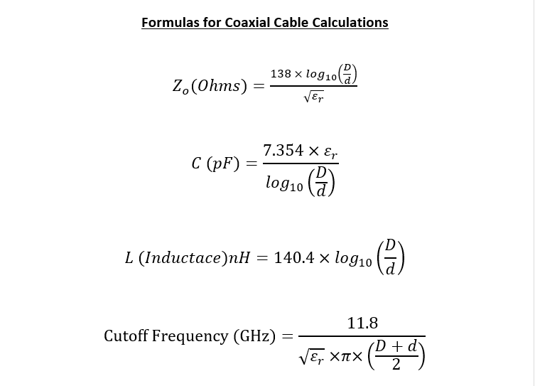

同轴端口尺寸计算 |  |  | 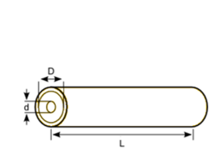

D | 0.728
d | 0.24
DK | 1.76

Z0 (Ohms) | 50.13001409
C （pf) | 26.857230047
L (nH) | 67.661587319
Cut-off Frequency (GHz) | 5.8496575049

 | 0.79
 | 20
Zl | 99.274327866

时间计算
 |  | s | us | ns | ps
S | 1.24E-10 | 1.24E-10 | 0.000124 | 0.124 | 1.24E+02
us | 1 | 0.000001 | 1 | 1000000 | 1000000000
ns | 1 | 0.000000001 | 0.001 | 1 | 1000
ps | 1 | 1E-12 | 0.000001 | 0.001 | 1

